Register User
Project Name | XÂY DỰNG WEBSITE QUẢN LÝ ĐẶT PHÒNG KHÁCH SẠN TÍCH HỢP AI GỢI Ý DỊCH VỤ
Module Code | Register User
 | Hoàn thành | Lỗi | Chưa kiểm tra | Bị chăn | Tổng số trường hợp thử nghiệm
Round 1 | 20 | 5 | 0 | 0 | 20
Round 2 |  | 0 | 0 | 0
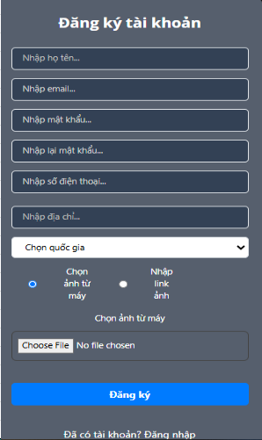

Test Case ID | Mô tả | Hành động | Điều kiện tiên quyết | Kết quả mong đợi | Kết quả thực tế | Kết quả |  |  | Kết quả |  |  | Chú thích
 |  |  |  |  |  | Vòng 1 |  |  | Vòng 2
 |  |  |  |  |  | Trạng thái | Ngày kiểm tra | Người kiểm tra | Trạng thái | Ngày kiểm tra | Người kiểm tra
GUI_SHOW _Register User
GUI-DK01 | [Label] - Đăng ký tài khoản | Kiểm tra nhãn "Đăng ký tài khoản" hiển thị đúng | Truy cập trang đăng ký | -Label : black -Status : enable | -Label : black -Status : enable | Pass | 29/03/2025 | Bảo
GUI-DK02 | [Textbox] - Nhập họ tên | Kiểm tra textbox nhập họ tên hiển thị đúng và có thể nhập dữ liệu | Truy cập trang đăng ký | - Text color: black - Status: enable | - Text color: black - Status: enable | Pass | 29/03/2025 | Bảo
GUI-DK03 | [Textbox] - Nhập email | Kiểm tra textbox nhập email hiển thị đúng và có thể nhập dữ liệu | Truy cập trang đăng ký | - Text color: black - Status: enable | - Text color: black - Status: enable | Pass | 29/03/2025 | Bảo
GUI-DK04 | [Textbox] - Nhập mật khẩu | Kiểm tra textbox nhập mật khẩu hiển thị đúng và có thể nhập dữ liệu | Truy cập trang đăng ký | - Text color: black - Status: enable | - Text color: black - Status: enable | Pass | 29/03/2025 | Bảo
GUI-DK05 | [Textbox] - Nhập số điện thoại | Kiểm tra textbox nhập số điện thoại hiển thị đúng và có thể nhập dữ liệu | Truy cập trang đăng ký | - Text color: black - Status: enable | - Text color: black - Status: enable | Pass | 29/03/2025 | Bảo
GUI-DK06 | [Textbox] - Nhập địa chỉ | Kiểm tra textbox nhập địa chỉ hiển thị đúng và có thể nhập dữ liệu | Truy cập trang đăng ký | - Text color: black - Status: enable | - Text color: black - Status: enable | Pass | 29/03/2025 | Bảo
GUI-DK07 | [Dropdown] - Quốc gia | Kiểm tra dropdown chọn quốc gia hiển thị đúng và có thể chọn | Truy cập trang đăng ký | -Text color : Blue -Status : enable | -Text color : Blue -Status : enable | Pass | 29/03/2025 | Bảo
GUI-DK08 | [Checkbox] - chon ảnh từ máy-nhập link từ ảnh | Kiểm tra nút button bấm chọn ảnh và nhập link có thể nhập được không | Truy cập trang đăng ký | - Text color: Blue - Status: enable | - Text color: Blue - Status: enable | Pass | 29/03/2025 | Bảo
GUI-DK09 | [Buttton] - Đăng ký | Kiểm tra nút "Đăng ký" hiển thị đúng và có thể nhấn | Truy cập trang đăng ký | -Text color : white -Status : enable | -Text color : white -Status : enable | Pass | 29/03/2025 | Bảo
GUI-DK10 | [Label] - Đã có tài khoản | Kiểm tra nhãn "Đã có tài khoản" hiển thị đúng | Truy cập trang đăng ký | - Text color: white | - Text color: white | Pass | 29/03/2025 | Bảo
GUI-DK11 | [Link] - Đăng nhập | Kiểm tra link "Đăng nhập" khi nhấn vào link sẽ chuyển qua trang đăng nhập | Truy cập trang đăng ký | Text color: blue - Link hoạt động chuyển đúng đến trang đăng nhập | - Text color: blue - Link hoạt động bình thường | Pass | 29/03/2025 | Bảo
FUNCTION_SHOW_Register User
FUNC-DK01 | Đăng kí với thông tin hợp lệ | 1.Nhập họ tên : quocbao 2.Nhập Email: quocbao@gmail.com 3.Nhập mật khẩu: 12345678 4.Nhập lại mật khẩu : 12345678 5.Nhấn nút ĐĂNG KÝ | Người dùng chưa đăng nhập | hiển thị thông báo "đăng ký thành công" | hiển thị thông báo "đăng ký thành công" | Pass | 29/03/2025 | Bảo
FUNC-DK02 | Đăng ký thiếu thông tin | 1.Nhập họ tên: quocbao 2.Để trống Email 3.Nhập mật khẩu: 12345678 4.Nhập lại mật khẩu: 12345678 5.Click nút ĐĂNG KÝ | Người dùng chưa đăng nhập | Hiển thị thông báo "thiếu tên trường email" | hiển thị thông báo "đăng ký thành công" | Failed | 29/03/2025 | Bảo | Pass | 2025-04-08 | Bảo
FUNC-DK03 | Email sai định dạng | 1.Nhập họ tên: quocbao 2.Nhập Email: quocbao@abc 3.Nhập mật khẩu: 12345678 4.Nhập lại mật khẩu: 12345678 5.Click ĐĂNG KÝ | Người dùng chưa đăng nhập | Hiển thị thông báo "nhập sai định dạng email" | hiển thị thông báo "đăng ký thành công" | Failed | 29/03/2025 | Bảo | Pass | 2025-04-08 | Bảo
FUNC-DK04 | Mật khẩu và xác nhận mật khẩu không khớp | 1.Nhập họ tên: quocbao 2.Nhập Email: quocbao@gmail.com 3.Nhập mật khẩu: 12345678 4.Nhập lại mật khẩu: 87654321 5.Click ĐĂNG KÝ | Người dùng chưa đăng nhập | Hiển thị thông báo "nhập sai mật khẩu" | hiển thị thông báo "đăng ký thành công" | Failed | 29/03/2025 | Bảo | Pass | 2025-04-08 | Bảo
FUNC-DK05 | Nhập mật khẩu quá ngắn | 1.Nhập họ tên: quocbao 2.Nhập Email: quocbao@gmail.com 3.Nhập mật khẩu: 123 4.Nhập lại mật khẩu: 123 5.Click ĐĂNG KÝ | Người dùng chưa đăng nhập | Hiển thị thông báo "nhập kích thước mật khẩu quá ngắn" | hiển thị thông báo "đăng ký thành công" | Failed | 29/03/2025 | Bảo | Pass | 2025-04-08 | Bảo
FUNC-DK06 | Username đã tồn tại | 1.Nhập họ tên: quocbao 2.Nhập Email: quocbaonew@gmail.com 3.Nhập mật khẩu: 12345678 4.Nhập lại mật khẩu: 12345678 5.Click ĐĂNG KÝ | Người dùng chưa đăng nhập | Hiển thị thông báo email đã tồn tại, yêu cầu nhập email khác | hiển thị thông báo "đăng ký thành công" | Failed | 29/03/2025 | Bảo | Pass | 2025-04-08 | Bảo
FUNC-DK07 | Không chọn quốc gia | 1.Để mặc định “Chọn quốc gia” 2.Click ĐĂNG KÝ | Người dùng chưa đăng nhập | Hiển thị lỗi “Vui lòng chọn quốc gia” | Hiển thị lỗi “Vui lòng chọn quốc gia” | Pass | 29/03/2025 | Bảo
FUNC-DK08 | Chọn ảnh từ máy thành công | 1.Chọn ảnh và nhấn đăng ký 2. File ảnh hợp lệ (.jpg, .png) 3. Click ĐĂNG KÝ | Người dùng chưa đăng nhập | Ảnh được upload thành công cùng với đăng ký | Hiển thị thông báo “Đăng ký thành công” | Pass | 29/03/2025 | Bảo
FUNC-DK09 | Đăng ký với link ảnh | 1.Chọn “Nhập link ảnh” và nhập URL ảnh hợp lệ 2. Click ĐĂNG KÝ | Người dùng chưa đăng nhập | Ảnh hiển thị đúng và tài khoản được tạo | Hiển thị thông báo “Đăng ký thành công” | Pass | 29/03/2025 | Bảo

Login User
Project Name | XÂY DỰNG WEBSITE QUẢN LÝ ĐẶT PHÒNG KHÁCH SẠN TÍCH HỢP AI GỢI Ý DỊCH VỤ
Module Code | Login User
 | Hoàn thành | Lỗi | Chưa kiểm tra | Bị chăn | Tổng số trường hợp thử nghiệm
Round 1 | 15 | 1 | 0 | 0 | 15
Round 2 |  | 0 | 0 | 0
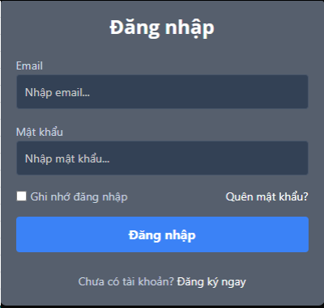

Test Case ID | Mô tả | Hành động | Điều kiện tiên quyết | Kết quả mong đợi | Kết quả thực tế | Kết quả |  |  | Kết quả |  |  | Chú thích
 |  |  |  |  |  | Vòng 1 |  |  | Vòng 2
 |  |  |  |  |  | Trạng thái | Ngày kiểm tra | Người kiểm tra | Trạng thái | Ngày kiểm tra | Người kiểm tra
GUI_SHOW_Login User
GUI-DN01 | [Lable] - Đăng Nhập | Kiểm tra xem nhãn "Đăng Nhập" có hiển thị đúng không | Truy cập vào hệ thống trang đăng nhập | -Label : black -Status : enable | -Label : black -Status : enable | Pass | 29/03/2025 | Bảo
GUI-DN02 | [Textbox] - Nhập emai | Kiểm tra textbox nhập email có hiển thị đúng và có thể nhập dữ liệu | Truy cập vào hệ thống trang đăng nhập | -Text color : black -Status : enable | -Text color : black -Status : enable | Pass | 29/03/2025 | Bảo
GUI-DN03 | [Textbox] - Mật khẩu | Kiểm tra textbox nhập mật khẩu có hiển thị đúng và có thể nhập dữ liệu | Truy cập vào hệ thống trang đăng nhập | -Text color : black -Status : enable | -Text color : black -Status : enable | Pass | 29/03/2025 | Bảo
GUI-DN05 | [Checkbox] - Ghi nhớ đăng nhập | Kiểm tra checkbox hiển thị đúng và có thể chọn/bỏ chọn | Truy cập vào hệ thống trang đăng nhập | -Text color :blue -Status : enable | -Text color :blue -Status : enable | Pass | 29/03/2025 | Bảo
GUI-DN06 | [Link] - Quên mật khẩu | Kiểm tra link "Quên mật khẩu" có hiển thị và hoạt động đúng khi click | Truy cập vào hệ thống trang đăng nhập | -Text color :blue -Status : enable | -Text color :blue -Status : enable | Pass | 29/03/2025 | Bảo
GUI-DN07 | [Lable] Chưa có tài khoản | Kiểm tra nhãn "Chưa có tài khoản" có hiển thị đúng | Truy cập vào hệ thống trang đăng nhập | -Text color :blue -Status : enable | -Text color :blue -Status : enable | Pass | 29/03/2025 | Bảo
GUI-DN08 | [Link] - Đăng ký ngay | Kiểm tra link "Đăng ký ngay" có hiển thị và hoạt động đúng khi click | Truy cập vào hệ thống trang đăng nhập | -Text color :blue -Status : enable | -Text color :blue -Status : enable | Pass | 29/03/2025 | Bảo
GUI-DN09 | [ Button] - Đăng nhập | Kiểm tra nút button có đăng nhập được hay không | Truy cập vào hệ thống trang đăng nhập | -Text color : white -Status : enable | -Text color : white -Status : enable | Pass | 29/03/2025 | Bảo
FUNCTION_SHOW_Login User
FUNC-DN01 | Đăng nhập thành công vào trang admin | 1. Nhập email và nhập mật khẩu của admin 2. Click "Đăng nhập". | Truy cập vào hệ thống | Hệ thống sẽ hiển thị đăng nhập thành công và chuyển đến trang chủ | Hệ thống sẽ hiển thị đăng nhập thành công và chuyển đến trang chủ | Pass | 29/03/2025 | Bảo
FUNC-DN02 | Đăng nhập thất bại khi điền sai email hoặc nhập lại mật khẩu | 1. Nhập email hoặc nhập mật khẩu sai 2. Click "Đăng nhập". | Truy cập vào hệ thống | Hệ thống thông báo lỗi : "thông tin chưa chính xác!" | Hệ thống thông báo lỗi : "thông tin chưa chính xác!" | Failed | 29/03/2025 | Bảo | Pass | 2025-04-08 | Bảo
FUNC-DN03 | Để trống trường "Mật khẩu". | 1 .Nhập tên tài khoản 2. Không nhập dữ liệu trường "Mật khẩu". 3. Click "Đăng nhập". | Truy cập vào hệ thống | Thông báo lỗi : "vui lòng nhập mật khẩu." | Thông báo lỗi : "vui lòng nhập mật khẩu !" | Pass | 29/03/2025 | Bảo
FUNC-DN04 | Để trống trường "Tên đăng nhập" | 1. Để trông trường email | Truy cập vào hệ thống | Thông báo lỗi : "vui lòng nhập email. !" | Thông báo lỗi : "vui lòng nhập email !" | Pass | 29/03/2025 | Bảo
FUNC-DN05 | Để trống tất cả các trường dữ liêu | 1 .Không nhập email 2. Không nhập dữ liệu trường "Mật khẩu". 3. Click "Đăng nhập". | Truy cập vào hệ thống | Thông báo lỗi : "vui lòng không để trốngl !" | Thông báo lỗi : "vui lòng nhập email. !" vui lòng nhập mật khẩu. | Pass | 29/03/2025 | Bảo
FUNC-DN06 | Click vào tạo tài khoản mới chuyển sang trang đăng kí | 1. Click "tạo tài khoản mới ". | Truy cập vào hệ thống | Chuyển sang trang đăng ký | Chuyển sang trang đăng ký | Pass | 29/03/2025 | Bảo

Login admin
Project Name | XÂY DỰNG WEBSITE QUẢN LÝ ĐẶT PHÒNG KHÁCH SẠN TÍCH HỢP AI GỢI Ý DỊCH VỤ
Module Code | Login Admin
 | Hoàn thành | Lỗi | Chưa kiểm tra | Bị chăn | Tổng số trường hợp thử nghiệm
Round 1 | 12 | 0 | 0 | 0 | 12
Round 2 |  | 0 | 0 | 0

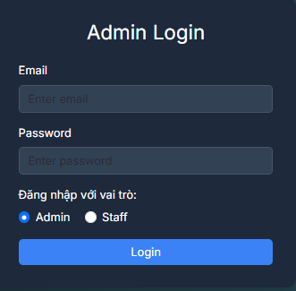

Test Case ID | Mô tả | Hành động | Điều kiện tiên quyết | Kết quả mong đợi | Kết quả thực tế | Kết quả |  |  | Kết quả |  |  | Chú thích
 |  |  |  |  |  | Vòng 1 |  |  | Vòng 2
 |  |  |  |  |  | Trạng thái | Ngày kiểm tra | Người kiểm tra | Trạng thái | Ngày kiểm tra | Người kiểm tra
GUI_SHOW_Login admin
GUI-LS01 | [Label] - Admin login |  |  | -Label : white -Status : enable | -Label : white -Status : enable | Pass | 30/03/2025 | Bảo
GUI-LS02 | [Label] - Email |  |  | -Text color : white -Status : enable | -Text color : white -Status : enable | Pass | 30/03/2025 | Bảo
GUI-LS03 | [Textbox] - Enter email |  |  | -Text color : black -Status : enable | -Text color : black -Status : enable | Pass | 30/03/2025 | Bảo
GUI-LS04 | [Label] - Password |  |  | -Text color : white -Status : enable | -Text color : white -Status : enable | Pass | 30/03/2025 | Bảo
GUI-LS05 | [Textbox] - Enter password |  |  | -Text color : black -Status : enable | -Text color : black -Status : enable | Pass | 30/03/2025 | Bảo
GUI-LS06 | [Label] - Đăng nhập với vai trò |  |  | -Text color :white -Status : enable | -Text color :white -Status : enable | Pass | 30/03/2025 | Bảo
GUI-LS07 | [Checkbox] - Admin và Staff |  |  | -Text color : blue -Status : enable | -Text color : blue -Status : enable | Pass | 30/03/2025 | Bảo
GUI-LS08 | [Button] - Login |  |  | -Text color : blue/white -Status : enable | -Text color : blue/white -Status : enable | Pass | 30/03/2025 | Bảo
FUNCTION__Login admin
FUNCTION-LS01 | Đăng nhập thành công với vai trò Admin | Nhập email và password hợp lệ, chọn Admin, nhấn Login | Truy cập vào trang đăng nhập Đã có tài khoản admin hợp lệ | Điều hướng đến dashboard admin | Điều hướng đến dashboard admin | Pass | 30/03/2025 | Bảo
FUNCTION-LS02 | Đăng nhập thất bại với email sai định dạng | Nhập sai định dạng email, nhấn Login | Truy cập vào trang đăng nhập | Hiển thị thông báo lỗi: "Email hoặc mật khẩu không đúng " | Hiển thị thông báo lỗi: "Email hoặc mật khẩu không đúng " | Pass | 30/03/2025 | Bảo
FUNCTION-LS03 | Đăng nhập thất bại với mật khẩu sai | Nhập đúng email, sai password, chọn vai trò bất kỳ, nhấn Login | Truy cập vào trang đăng nhập | Hiển thị thông báo lỗi: "Email hoặc mật khẩu không đúng " | Hiển thị thông báo lỗi: "Email hoặc mật khẩu không đúng " | Pass | 30/03/2025 | Bảo
FUNCTION-LS04 | Đăng nhập với ô trống | Để trống email và/hoặc password, nhấn Login | Truy cập vào trang đăng nhập | Hiển thị thông báo lỗi yêu cầu nhập " Please fill out thí field " | Hiển thị thông báo lỗi yêu cầu nhập " Please fill out thí field " | Pass | 30/03/2025 | Bảo

Logout Admin
Project Name | XÂY DỰNG WEBSITE QUẢN LÝ ĐẶT PHÒNG KHÁCH SẠN TÍCH HỢP AI GỢI Ý DỊCH VỤ
Module Code | Logout Admin
 | Hoàn thành | Lỗi | Chưa kiểm tra | Bị chăn | Tổng số trường hợp thử nghiệm
Round 1 | 9 | 0 | 0 | 0 | 9
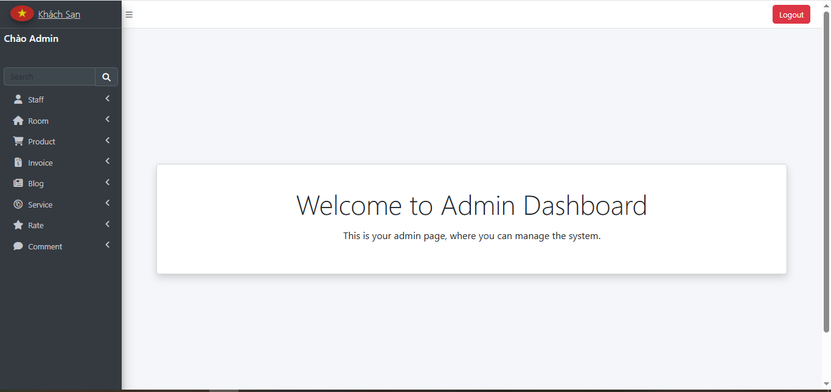
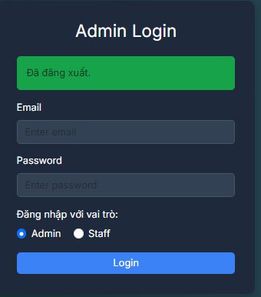
Round 2 |  | 0 | 0 | 0

Test Case ID | Mô tả | Hành động | Điều kiện tiên quyết | Kết quả mong đợi | Kết quả thực tế | Kết quả |  |  | Kết quả |  |  | Chú thích
 |  |  |  |  |  | Vòng 1 |  |  | Vòng 2
 |  |  |  |  |  | Trạng thái | Ngày kiểm tra | Người kiểm tra | Trạng thái | Ngày kiểm tra | Người kiểm tra
GUI_SHOW_Logout Admin
GUI-LS01 | [Button] - Logout button | Quan sát giao diện dashboard |  | -Label : white -Status : enable | -Label : white -Status : enable | Pass | 30/03/2025 | Bảo
GUI-LS02 | [Label] - Đã đăng xuất | Logout thành công và quay lại trang login |  | -Text color : white -Status : enable | -Text color : white -Status : enable | Pass | 30/03/2025 | Bảo
GUI-LS03 | [Textbox] - Email sau đăng xuất | Quan sát lại form login sau logout |  | -Text color : black -Status : enable | -Text color : black -Status : enable | Pass | 30/03/2025 | Bảo
GUI-LS04 | [Textbox] - Password sau đăng xuất | Quan sát lại form login sau logout |  | -Text color : white -Status : enable | -Text color : white -Status : enable | Pass | 30/03/2025 | Bảo
GUI-LS05 | [Radio Button] - Vai trò sau logout | Quan sát radio button sau logout |  | -2 lựa chọn Admin và Staff hiển thị, -Status: enable | -2 lựa chọn Admin và Staff hiển thị, -Status: enable | Pass | 30/03/2025 | Bảo
FUNCTION_Logout Admin
FUNC-LA01 | Logout thành công và quay về màn hình login | 1.Click vào nút Logout 2.Đã đăng nhập bằng tài khoản admin | truy cập trang đang nhập | Điều hướng đến form login, thông báo "Đã đăng xuất" hiện | Điều hướng đến form login, thông báo "Đã đăng xuất" hiện | Pass | 30/03/2025 | Bảo
FUNC-LA02 | Sau logout, không truy cập lại dashboard qua URL | 1.Logout → nhập URL dashboard vào trình duyệt 2.Đã đăng xuất | truy cập trang đang nhập | Chuyển hướng về login page (bị chặn truy cập trái phép) | Chuyển hướng về login page (bị chặn truy cập trái phép) | Pass | 30/03/2025 | Bảo
FUNC-LA03 | Session bị xóa sau khi logout | 1.Kiểm tra cookie/session sau logout 2.Đã đăng xuất | truy cập trang đang nhập | Session/cookie liên quan đến user bị xóa | Session/cookie liên quan đến user bị xóa | Pass | 30/03/2025 | Bảo
FUNC-LA04 | Logout khi đã hết phiên làm việc | 1.Click logout sau thời gian timeout 2. Phiên hết hạn | truy cập trang đang nhập | Quay về trang login hoặc thông báo session timeout | Quay về trang login hoặc thông báo session timeout | Pass | 30/03/2025 | Bảo

Update Profile
Project Name | XÂY DỰNG WEBSITE QUẢN LÝ ĐẶT PHÒNG KHÁCH SẠN TÍCH HỢP AI GỢI Ý DỊCH VỤ
Module Code | Update Profile
 | Hoàn thành | Lỗi | Chưa kiểm tra | Bị chăn | Tổng số trường hợp thử nghiệm
Round 1 | 12 | 0 | 0 | 0 | 12
Round 2 |  | 0 | 0 | 0
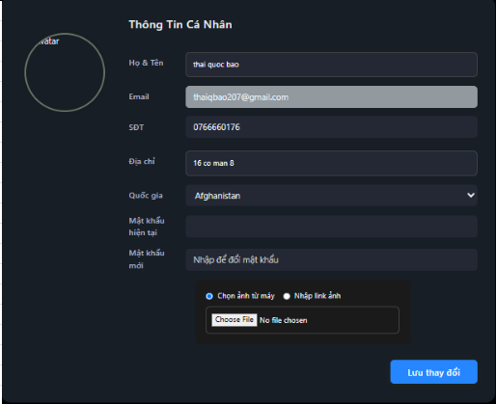

Test Case ID | Mô tả | Hành động | Điều kiện tiên quyết | Kết quả mong đợi | Kết quả thực tế | Kết quả |  |  | Kết quả |  |  | Chú thích
 |  |  |  |  |  | Vòng 1 |  |  | Vòng 2
 |  |  |  |  |  | Trạng thái | Ngày kiểm tra | Người kiểm tra | Trạng thái | Ngày kiểm tra | Người kiểm tra
GUI_SHOW_ Update Profile
GUI-PROFILE01 | [Label] - Thông tin cá nhân | Kiểm tra nhãn "Thông tin cá nhân" hiển thị đúng | Truy cập vào trang thông tin cá nhân | Tiêu đề hiển thị chính xác, nổi bật phía trên giao diện | Tiêu đề hiển thị chính xác, nổi bật phía trên giao diện | Pass | 31/03/2025 | Bảo
GUI-PROFILE02 | [Textbox] - Các trường nhập thông tin | Quan sát bố cục các input | Truy cập vào trang thông tin cá nhân | Hiển thị đầy đủ các trường Họ & Tên, Email, SDT, Địa chỉ,... | Hiển thị đầy đủ các trường Họ & Tên, Email, SDT, Địa chỉ,... | Pass | 31/03/2025 | Bảo
GUI-PROFILE03 | [Image] - avartar | Quan sát khung avatar | Truy cập vào trang thông tin cá nhân | Avatar có khung hình tròn hiển thị phía trên cùng bên trái | Avatar có khung hình tròn hiển thị phía trên cùng bên trái | Pass | 31/03/2025 | Bảo
GUI-PROFILE04 | [radio] - cho chọn ảnh đại diện | Kiểm tra radio “Chọn ảnh từ máy” và “Nhập link ảnh” | Truy cập vào trang thông tin cá nhân | Hiển thị đúng 2 lựa chọn radio, chỉ được chọn 1 trong 2 tại 1 thời điểm | Hiển thị đúng 2 lựa chọn radio, chỉ được chọn 1 trong 2 tại 1 thời điểm | Pass | 31/03/2025 | Bảo
GUI-PROFILE05 | [Button] - Lưu thay đổi | Kiểm tra nút "Đăng ký" hiển thị đúng và có thể nhấn | Truy cập vào trang thông tin cá nhân | Nút "Lưu thay đổi" hiển thị màu xanh nổi bật và căn đều cuối form | Nút "Lưu thay đổi" hiển thị màu xanh nổi bật và căn đều cuối form | Pass | 31/03/2025 | Bảo
FUNCTION_Update Profile
FUNC-PROFILE01 | Hiển thị đúng thông tin người dùng | Truy cập trang Thông tin cá nhân | Truy cập vào trang thông tin cá nhân | Các trường được điền sẵn đúng với thông tin user đã đăng ký | Các trường được điền sẵn đúng với thông tin user đã đăng ký | Pass | 31/03/2025 | Bảo
FUNC-PROFILE02 | Chọn ảnh từ máy để thay đổi avatar | Chọn "Chọn ảnh từ máy" → chọn 1 ảnh bất kỳ | Truy cập vào trang thông tin cá nhân | Hệ thống tải lên ảnh mới, thay đổi preview ảnh đại diện nếu có | Hệ thống tải lên ảnh mới, thay đổi preview ảnh đại diện nếu có | Pass | 31/03/2025 | Bảo
FUNC-PROFILE03 | Nhập link ảnh thay đổi avatar | Chọn "Nhập link ảnh" → dán link ảnh hợp lệ | Truy cập vào trang thông tin cá nhân | Ảnh từ link hiển thị ở avatar, có thể xem preview | Ảnh từ link hiển thị ở avatar, có thể xem preview | Pass | 31/03/2025 | Bảo
FUNC-PROFILE04 | Cập nhật thông tin thành công | Thay đổi 1 hoặc nhiều trường → nhấn “Lưu thay đổi” | Truy cập vào trang thông tin cá nhân | Hệ thống hiển thị thông báo thành công và lưu thông tin mới | Hệ thống hiển thị thông báo thành công và lưu thông tin mới | Pass | 31/03/2025 | Bảo
FUNC-PROFILE05 | Cập nhật với thiếu thông tin bắt buộc | Xoá nội dung trường Họ & Tên hoặc SDT → nhấn “Lưu thay đổi” | Truy cập vào trang thông tin cá nhân | Hiển thị thông báo lỗi yêu cầu nhập " Please fill out thí field " | Hiển thị thông báo lỗi yêu cầu nhập " Please fill out thí field " | Pass | 31/03/2025 | Bảo
FUNC-PROFILE06 | Đổi mật khẩu mới thành công | Nhập đúng mật khẩu hiện tại + mật khẩu mới → Lưu thay đổi | Truy cập vào trang thông tin cá nhân | Hệ thống lưu mật khẩu mới và hiển thị thông báo cập nhật thành công | Hệ thống lưu mật khẩu mới và hiển thị thông báo cập nhật thành công | Pass | 31/03/2025 | Bảo
FUNC-PROFILE07 | Đổi mật khẩu thất bại với sai mật khẩu hiện tại | Nhập sai mật khẩu hiện tại → nhấn Lưu thay đổi | Truy cập vào trang thông tin cá nhân | Hệ thống thông báo lỗi: "Mật khẩu hiện tại không đúng" | Hệ thống thông báo lỗi: "Mật khẩu hiện tại không đúng" | Pass | 31/03/2025 | Bảo

Create Staff
Project Name | XÂY DỰNG WEBSITE QUẢN LÝ ĐẶT PHÒNG KHÁCH SẠN TÍCH HỢP AI GỢI Ý DỊCH VỤ
Module Code | Create Staff
 | Hoàn thành | Lỗi | Chưa kiểm tra | Bị chăn | Tổng số trường hợp thử nghiệm
Round 1 | 15 | 0 | 0 | 0 | 15
Round 2 |  | 0 | 0 | 0


Test Case ID | Mô tả | Hành động | Điều kiện tiên quyết | Kết quả mong đợi | Kết quả thực tế | Kết quả |  |  | Kết quả |  |  | Chú thích
 |  |  |  |  |  | Vòng 1 |  |  | Vòng 2
 |  |  |  |  |  | Trạng thái | Ngày kiểm tra | Người kiểm tra | Trạng thái | Ngày kiểm tra | Người kiểm tra
GUI_SHOW _Create Staff
GUI-STAFF01 | [Label] – Create Staff |  |  | -Text: Black -Status: enable | -Text: Black -Status: enable | Pass | 31/03/2025 | Bảo
GUI-STAFF02 | [Textbox] – Name |  |  | -Text: Black -Status: enable | -Text: Black -Status: enable | Pass | 31/03/2025 | Bảo
GUI-STAFF03 | [Textbox] – Email |  |  | -Text: Black -Status: enable | -Text: Black -Status: enable | Pass | 31/03/2025 | Bảo
GUI-STAFF04 | [Textbox] – Password |  |  | -Text: Black -Status: enable | -Text: Black -Status: enable | Pass | 31/03/2025 | Bảo
GUI-STAFF05 | [Textbox] – Phone |  |  | -Text: Black -Status: enable | -Text: Black -Status: enable | Pass | 31/03/2025 | Bảo
GUI-STAFF06 | [Textbox] – Address |  |  | -Text: Black -Status: enable | -Text: Black -Status: enable | Pass | 31/03/2025 | Bảo
GUI-STAFF07 | [Link] – Avatar |  |  | -Text: Black -Status: enable | -Text: Black -Status: enable | Pass | 31/03/2025 | Bảo
GUI-STAFF08 | [Dropdown] – Level |  |  | -Text: Black -Status: enable | -Text: Black -Status: enable | Pass | 31/03/2025 | Bảo
GUI-STAFF09 | [Button] – Save |  |  | -Text: Blue -Status: enable | -Text: Blue -Status: enable | Pass | 31/03/2025 | Bảo
FUNCTION_Create Staff
FUNCTION-STAFF01 | Tạo mới nhân viên với dữ liệu hợp lệ | Nhập đầy đủ thông tin và nhấn "Save" | Truy cập trang Create Staff | Dữ liệu được lưu thành công, chuyển hướng đến danh sách nhân viên, hiển thị thông báo "Thêm thành công" | Dữ liệu được lưu thành công, chuyển hướng đến danh sách nhân viên, hiển thị thông báo "Thêm thành công" | Pass | 31/03/2025 | Bảo
FUNCTION-STAFF02 | Bỏ trống tất cả trường và nhấn "Save" | Không nhập gì và nhấn "Save" | Truy cập trang Create Staff | Hiển thị thông báo lỗi yêu cầu nhập " Please fill out thí field " | Hiển thị thông báo lỗi yêu cầu nhập " Please fill out thí field " | Pass | 31/03/2025 | Bảo
FUNCTION-STAFF03 | Nhập email sai định dạng | Nhập "abc123" vào trường email và nhấn "Save" | Truy cập trang Create Staff | Hiển thị thông báo lỗi yêu cầu nhập " Please include an'@' in the email address'abc123'is missng an '@'. | Hiển thị thông báo lỗi yêu cầu nhập " Please include an'@' in the email address'abc123'is missng an '@'. | Pass | 31/03/2025 | Bảo
FUNCTION-STAFF04 | Nhập số điện thoại chứa ký tự | Nhập "123abc" vào trường Phone và nhấn "Save" | Truy cập trang Create Staff | Hiển thị thông báo lỗi yêu cầu nhập "số điện thoại không đúng định dạng(bắt đầu từ 0 và đủ 10 số)". | Hiển thị thông báo lỗi yêu cầu nhập "số điện thoại không đúng định dạng(bắt đầu từ 0 và đủ 10 số)". | Pass | 31/03/2025 | Bảo
FUNCTION-STAFF05 | Tạo nhân viên trùng email với nhân viên đã có | Nhập email đã tồn tại rồi nhấn "Save" | Truy cập trang Create Staff | Hiển thị thông báo Email đã tồn tại | Hiển thị thông báo Email đã tồn tại | Pass | 31/03/2025 | Bảo
FUNCTION-STAFF06 | Tạo nhân viên có mật khẩu ngắn hơn 6 ký tự | Nhập mật khẩu "123" và nhấn "Save" | Truy cập trang Create Staff | Hiển thị thông báo tối thiểu 9 kí tự | Hiển thị thông báo tối thiểu 9 kí tự | Pass | 31/03/2025 | Bảo

List Staff
Project Name | XÂY DỰNG WEBSITE QUẢN LÝ ĐẶT PHÒNG KHÁCH SẠN TÍCH HỢP AI GỢI Ý DỊCH VỤ
Module Code | List Staff
 | Hoàn thành | Lỗi | Chưa kiểm tra | Bị chăn | Tổng số trường hợp thử nghiệm
Round 1 | 14 | 0 | 0 | 0 | 14
Round 2 |  | 0 | 0 | 0
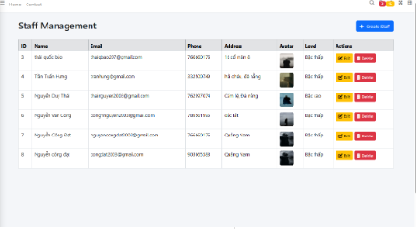

Test Case ID | Mô tả | Hành động | Điều kiện tiên quyết | Kết quả mong đợi | Kết quả thực tế | Kết quả |  |  | Kết quả |  |  | Chú thích
 |  |  |  |  |  | Vòng 1 |  |  | Vòng 2
 |  |  |  |  |  | Trạng thái | Ngày kiểm tra | Người kiểm tra | Trạng thái | Ngày kiểm tra | Người kiểm tra
GUI_SHOW_List Staff
GUI-STAFF01 | [Label] – Staff Management | Quan sát tiêu đề trang | Truy cập trang Staff Management | - Label: “Staff Management” - Text: Black - Status: enable | - Label: “Staff Management” - Text: Black - Status: enable | Pass | 01/04/2025 | Bảo
GUI-STAFF02 | [Button] – Create Staff | Quan sát nút “+ Create Staff” | Truy cập trang Staff Management | - Text: White/Blue - Status: enable | - Text: White/Blue - Status: enable | Pass | 01/04/2025 | Bảo
GUI-STAFF03 | [Table] – Danh sách nhân viên | Quan sát bảng danh sách nhân viên | Truy cập trang Staff Management | - Bảng hiển thị các cột: ID, Name, Email, Phone, Address, Avatar, Level, Actions | - Bảng hiển thị các cột: ID, Name, Email, Phone, Address, Avatar, Level, Actions | Pass | 01/04/2025 | Bảo
GUI-STAFF04 | [Column] – Name | Kiểm tra hiển thị và dữ liệu cột Name | Truy cập trang Staff Management | - Text: Black - Status: enable | - Text: Black - Status: enable | Pass | 01/04/2025 | Bảo
GUI-STAFF05 | [Column] – Email | Kiểm tra hiển thị và dữ liệu cột Email | Truy cập trang Staff Management | - Text: Black - Status: enable | - Text: Black - Status: enable | Pass | 01/04/2025 | Bảo
GUI-STAFF06 | [Column] – Phone | Kiểm tra hiển thị và dữ liệu cột Phone | Truy cập trang Staff Management | - Text: Black - Status: enable | - Text: Black - Status: enable | Pass | 01/04/2025 | Bảo
GUI-STAFF07 | [Column] – Level | Kiểm tra hiển thị dữ liệu cột Level-nhân viên cấp cao hay thấp | Truy cập trang Staff Management | - Text: Black - Status: enable | - Text: Black - Status: enable | Pass | 01/04/2025 | Bảo
GUI-STAFF08 | [Button] – Edit | Kiểm tra nút "Edit" trong cột Actions | Truy cập trang Staff Management | - Text: Yelow - Status: enable | - Text: Yelow - Status: enable | Pass | 01/04/2025 | Bảo
GUI-STAFF09 | [Button] – Delete | Kiểm tra nút "Delete" trong cột Actions | Truy cập trang Staff Management | - Text: Red - Status: enable | - Text: Red - Status: enable | Pass | 01/04/2025 | Bảo
FUNCTION_SHOW_List Staff
FUNC-STAFF01 | Kiểm tra nút "Create" hoạt động | 1. Mở giao diện danh sách người dùng. 2. Nhấn nút "Create " ở góc trên bên phải giao diện. | Truy cập trang Staff Management | Chuyển đến giao diện thêm người dùng | Chuyển đến giao diện thêm người dùng | Pass | 01/04/2025 | Bảo
FUNC-STAFF02 | Kiểm tra nút "Sửa" hoạt động | 1. Mở giao diện danh sách người dùng. 2. Trong danh sách, nhấn nút "Edit" ở dòng chứa thông tin người dùng cần chỉnh sửa. | Truy cập trang Staff Management | Chuyển đến giao diện cập nhật thông tin người dùng, dữ liệu được hiển thị đúng | Chuyển đến giao diện cập nhật thông tin người dùng, dữ liệu được hiển thị đúng | Pass | 01/04/2025 | Bảo
FUNC-STAFF03 | Kiểm tra nút "Xóa" hoạt động | 1. Mở giao diện danh sách người dùng. 2. Trong danh sách, nhấn nút "Edlit" ở dòng chứa thông tin người dùng cần xóa. 3. Xác nhận trong hộp thoại. | Truy cập trang Staff Management | Hiển thị thông báo xác nhận, xóa thành công và cập nhật lại danh sách | Hiển thị thông báo xác nhận, xóa thành công và cập nhật lại danh sách | Pass | 01/04/2025 | Bảo
FUNC-STAFF04 | Kiểm tra trạng thái sau khi xóa người dùng | 1. Xóa một người dùng bất kỳ trong danh sách theo quy trình của FUNC-Saff 04 2. Quan sát danh sách sau khi xóa." | Truy cập trang Staff Management | Người dùng bị xóa không còn xuất hiện trong danh sách | Người dùng bị xóa không còn xuất hiện trong danh sách | Pass | 01/04/2025 | Bảo
FUNC-STAFF05 | Kiểm tra tính năng xem chi tiết người dùng | 1. Mở giao diện danh sách người dùng. 2. Nhấn vào tên hoặc dòng chứa thông tin của người dùng cần xem chi tiết. | Truy cập trang Staff Management | Chuyển đến giao diện chi tiết thông tin người dùng | Chuyển đến giao diện chi tiết thông tin người dùng | Pass | 01/04/2025 | Bảo

List Room
Project Name | XÂY DỰNG WEBSITE QUẢN LÝ ĐẶT PHÒNG KHÁCH SẠN TÍCH HỢP AI GỢI Ý DỊCH VỤ
Module Code | List Room
 | Hoàn thành | Lỗi | Chưa kiểm tra | Bị chăn | Tổng số trường hợp thử nghiệm
Round 1 | 11 | 0 | 0 | 0 | 11
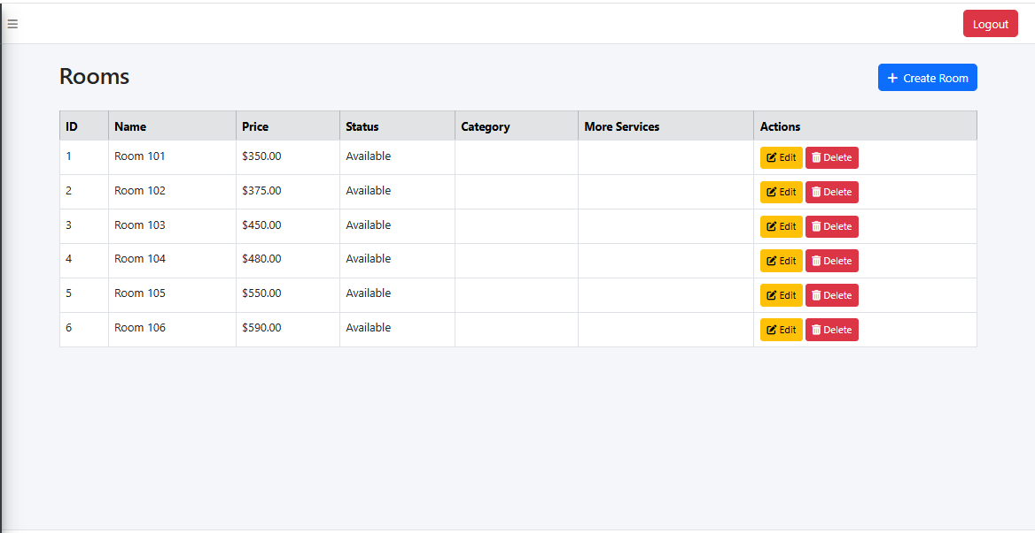
Round 2 |  | 0 | 0 | 0

Test Case ID | Mô tả | Hành động | Điều kiện tiên quyết | Kết quả mong đợi | Kết quả thực tế | Kết quả |  |  | Kết quả |  |  | Chú thích
 |  |  |  |  |  | Vòng 1 |  |  | Vòng 2
 |  |  |  |  |  | Trạng thái | Ngày kiểm tra | Người kiểm tra | Trạng thái | Ngày kiểm tra | Người kiểm tra
GUI_SHOW_List Room
GUI-LROOM01 | [Label] Tiêu đề "Rooms" |  |  | - Label: Black - Status: enable | - Label: Black - Status: enable | Pass | 01/04/2025 | Bảo
GUI-LROOM02 | [Table] Hiển thị bảng danh sách |  |  | Bảng danh sách hiển thị đầy đủ các cột: ID, Name, Price, Status, Category, More Services, Actions | Bảng danh sách hiển thị đầy đủ các cột: ID, Name, Price, Status, Category, More Services, Actions | Pass | 01/04/2025 | Bảo
GUI-LROOM03 | [Button] "Create Room" |  |  | - Text color: Blue - Status: enable | - Text color: Blue - Status: enable | Pass | 01/04/2025 | Bảo
GUI-LROOM05 | [Buttons] Action: Edit |  |  | - Text color: Yelow - Status: enable | - Text color: Yelow - Status: enable | Pass | 01/04/2025 | Bảo
GUI-LROOM06 | [Buttons] Action: Delete |  |  | - Text color: Red - Status: enable | - Text color: Red - Status: enable | Pass | 01/04/2025 | Bảo
FUNCTION_List Room
FUNC-LROOM01 | Hiển thị danh sách phòng | khi vào trang hiển thị danh sách phòng sẽ hiển thị ra các trường dữ liệu | Truy cập trang List Room | Danh sách phòng hiển thị đúng số lượng và nội dung | Danh sách phòng hiển thị đúng số lượng và nội dung | Pass | 01/04/2025 | Bảo
FUNC-LROOM02 | Nhấn "Create Room" | Nhấn nút "+ Create Room" | Truy cập trang List Room | Chuyển đến trang tạo phòng mới | Chuyển đến trang tạo phòng mới | Pass | 01/04/2025 | Bảo
FUNC-LROOM03 | Nhấn Edit | Nhấn Edit chỉnh sửa phòng | Truy cập trang List Room | Chuyển đến trang chỉnh sửa thông tin phòng tương ứng | Chuyển đến trang chỉnh sửa thông tin phòng tương ứng | Pass | 01/04/2025 | Bảo
FUNC-LROOM04 | Nhấn Delete | Nhấn nút Delete phòng | Truy cập trang List Room | Hiển thị thông báo xác nhận và xóa phòng khỏi danh sách sau khi đồng ý | Hiển thị thông báo xác nhận và xóa phòng khỏi danh sách sau khi đồng ý | Pass | 01/04/2025 | Bảo
FUNC-LROOM05 | Dữ liệu cập nhật tự động sau xóa | Xóa một phòng khỏi danh sách | Truy cập trang List Room | Danh sách tự động cập nhật, không cần reload trang | Danh sách tự động cập nhật, không cần reload trang | Pass | 01/04/2025 | Bảo

Create Category Room
Project Name | XÂY DỰNG WEBSITE QUẢN LÝ ĐẶT PHÒNG KHÁCH SẠN TÍCH HỢP AI GỢI Ý DỊCH VỤ
Module Code | Create Category Room
 | Hoàn thành | Lỗi | Chưa kiểm tra | Bị chăn | Tổng số trường hợp thử nghiệm
Round 1 | 13 | 0 | 0 | 0 | 13
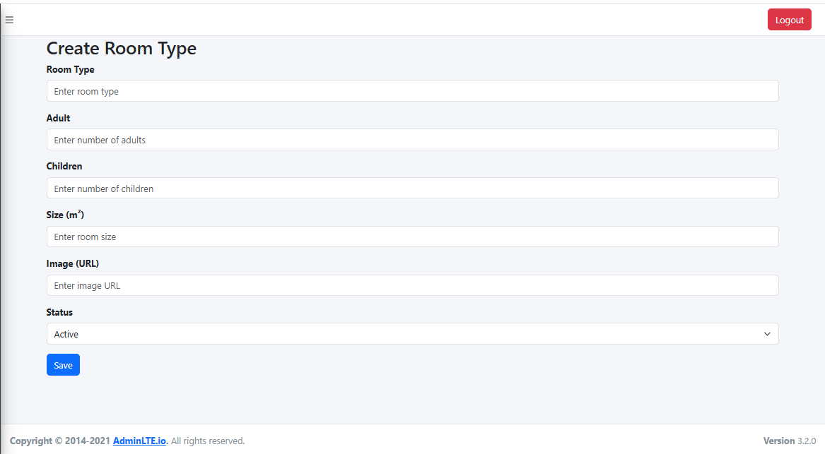
Round 2 |  | 0 | 0 | 0

Test Case ID | Mô tả | Hành động | Điều kiện tiên quyết | Kết quả mong đợi | Kết quả thực tế | Kết quả |  |  | Kết quả |  |  | Chú thích
 |  |  |  |  |  | Vòng 1 |  |  | Vòng 2
 |  |  |  |  |  | Trạng thái | Ngày kiểm tra | Người kiểm tra | Trạng thái | Ngày kiểm tra | Người kiểm tra
GUI_SHOW_Create Category Room
GUI-CCR01 | [Label] - Create Room Type | Kiểm tra label tiêu đề | Trang form Create Room Type | - Label: Black - Status: enable | - Label: Black - Status: enable | Pass | 02/04/2025 | Bảo
GUI-CCR02 | [Textbox] - Room Type | Kiểm tra ô nhập tên loại phòng | Trang form Create Room Type | -Text color : black -Status : enable | -Text color : black -Status : enable | Pass | 02/04/2025 | Bảo
GUI-CCR03 | [Textbox] - Adult | Kiểm tra ô nhập số lượng người lớn | Trang form Create Room Type | -Text color : black -Status : enable | -Text color : black -Status : enable | Pass | 02/04/2025 | Bảo
GUI-CCR04 | [Textbox] - Children | Kiểm tra ô nhập số lượng trẻ em | Trang form Create Room Type | -Text color : black -Status : enable | -Text color : black -Status : enable | Pass | 02/04/2025 | Bảo
GUI-CCR05 | [Textbox] - Size (m²) | Kiểm tra ô nhập diện tích phòng | Trang form Create Room Type | -Text color : black -Status : enable | -Text color : black -Status : enable | Pass | 02/04/2025 | Bảo
GUI-CCR06 | [Textbox] - Image URL | Kiểm tra ô nhập URL hình ảnh | Trang form Create Room Type | -Text color : black -Status : enable | -Text color : black -Status : enable | Pass | 02/04/2025 | Bảo
GUI-CCR07 | [Dropdown] - Status | Kiểm tra dropdown trạng thái | Trang form Create Room Type | -Text color : black -Status : enable | -Text color : black -Status : enable | Pass | 02/04/2025 | Bảo
GUI-CCR08 | [Button] - Save | Kiểm tra nút Save | Trang form Create Room Type | -Text: Blue/White -Status: enable | -Text: Blue/White -Status: enable | Pass | 02/04/2025 | Bảo
FUNCTION_Create Category Room
FUNC-ROOMTYPE01 | Tạo loại phòng – hợp lệ | Nhập đầy đủ thông tin hợp lệ và bấm "Save" | Truy cập trang Create Room Type | Hiển thị thông báo thêm loại phòng thành công! | Hiển thị thông báo thêm loại phòng thành công! | Pass | 02/04/2025 | Bảo
FUNC-ROOMTYPE02 | Không nhập tên loại phòng | Để trống trường "Room Type", nhấn "Save" | Truy cập trang Create Room Type | Hiển thị thông báo lỗi yêu cầu nhập " Please fill out thí field " | Hiển thị thông báo lỗi yêu cầu nhập " Please fill out thí field " | Pass | 02/04/2025 | Bảo
FUNC-ROOMTYPE03 | Nhập số lượng người lớn là ký tự chữ | Nhập "e" vào trường "Adult", nhấn "Save" | Truy cập trang Create Room Type | Hiển thị thông báo Please enter a number | Hiển thị thông báo Please enter a number | Pass | 02/04/2025 | Bảo
FUNC-ROOMTYPE04 | Nhập size âm | Nhập giá trị âm vào "Size (m²)", nhấn "Save" | Truy cập trang Create Room Type | Hiển thị thông báo diện tích phải tối thiểu 10 | Hiển thị thông báo diện tích phải tối thiểu 10 | Pass | 02/04/2025 | Bảo
FUNC-ROOMTYPE05 | Chọn trạng thái là "Inactive" | Chọn "Inactive" trong dropdown "Status" | Truy cập trang Create Room Type | Hiển thị thông báo Dữ liệu được lưu với trạng thái là Inactive | Hiển thị thông báo Dữ liệu được lưu với trạng thái là Inactive | Pass | 02/04/2025 | Bảo

List Category Room
Project Name | XÂY DỰNG WEBSITE QUẢN LÝ ĐẶT PHÒNG KHÁCH SẠN TÍCH HỢP AI GỢI Ý DỊCH VỤ
Module Code | List Category Room
 | Hoàn thành | Lỗi | Chưa kiểm tra | Bị chăn | Tổng số trường hợp thử nghiệm
Round 1 | 15 | 0 | 0 | 0 | 15
Round 2 |  | 0 | 0 | 0
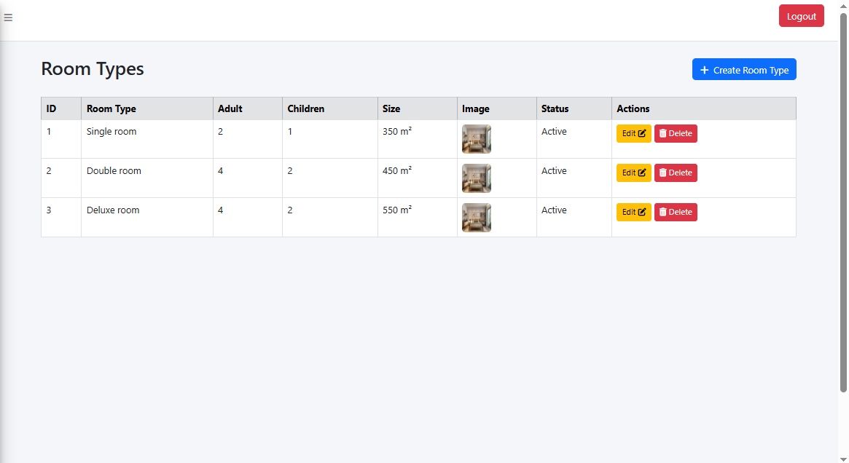

Test Case ID | Mô tả | Hành động | Điều kiện tiên quyết | Kết quả mong đợi | Kết quả thực tế | Kết quả |  |  | Kết quả |  |  | Chú thích
 |  |  |  |  |  | Vòng 1 |  |  | Vòng 2
 |  |  |  |  |  | Trạng thái | Ngày kiểm tra | Người kiểm tra | Trạng thái | Ngày kiểm tra | Người kiểm tra
GUI_SHOW_List Category Room
GUI-LCR01 | [Label] - Room Types |  |  | - Label: Black - Status: enable | - Label: Black - Status: enable | Pass | 02/04/2025 | Bảo
GUI-LCR02 | [Table] - Room Type Column |  |  | -Text color : black -Status : enable | -Text color : black -Status : enable | Pass | 02/04/2025 | Bảo
GUI-LCR03 | [Table] - Adult Column |  |  | -Text color : black -Status : enable | -Text color : black -Status : enable | Pass | 02/04/2025 | Bảo
GUI-LCR04 | [Table] - Children Column |  |  | -Text color : black -Status : enable | -Text color : black -Status : enable | Pass | 02/04/2025 | Bảo
GUI-LCR05 | [Table] - Size Column |  |  | -Text color : black -Status : enable | -Text color : black -Status : enable | Pass | 02/04/2025 | Bảo
GUI-LCR06 | [Table] - Image Column |  |  | -Text color : black -Status : enable | -Text color : black -Status : enable | Pass | 02/04/2025 | Bảo
GUI-LCR07 | [Table] - Status Column |  |  | -Text color : black -Status : enable | -Text color : black -Status : enable | Pass | 02/04/2025 | Bảo
GUI-LCR08 | [Button] - Edit/Delete |  |  | -Text: Yelow -Status: enable | -Text: Yelow -Status: enable | Pass | 02/04/2025 | Bảo
GUI-LCR09 | [Button] - Delete |  |  | -Text: Red -Status: enable | -Text: Red -Status: enable | Pass | 02/05/2025 | Bảo
GUI-LCR10 | [Button] - Create Room Type |  |  | -Text: Blue -Status: enable | -Text: Blue -Status: enable | Pass | 02/04/2025 | Bảo
FUNCTION_List Category Room
FUNCTION-LCR01 | Hiển thị danh sách loại phòng | Truy cập danh sách loại phòng | Đã Đăng nhập admin | Hiển thị tất cả loại phòng có trong hệ thống với đầy đủ thông tin | Hiển thị tất cả loại phòng có trong hệ thống với đầy đủ thông tin | Pass | 02/04/2025 | Bảo
FUNCTION-LCR02 | Danh sách trống khi không có loại phòng nào | Truy cập khi chưa tạo loại phòng | Đã Đăng nhập admin | Hiển thị thông báo “No room types available” hoặc bảng trống | Hiển thị thông báo “No room types available” hoặc bảng trống | Pass | 02/04/2025 | Bảo
FUNCTION-LCR04 | Kiểm tra hình ảnh trong danh sách | Truy cập danh sách loại phòng | Đã Đăng nhập admin | Mỗi loại phòng hiển thị đúng hình ảnh đã được cấu hình | Mỗi loại phòng hiển thị đúng hình ảnh đã được cấu hình | Pass | 02/04/2025 | Bảo
FUNCTION-LCR05 | Kiểm tra chức năng Edit/Delete hoạt động | Nhấn nút Edit/Delete bất kỳ | Đã Đăng nhập admin | Điều hướng đúng đến trang chỉnh sửa hoặc xác nhận xóa loại phòng | Điều hướng đúng đến trang chỉnh sửa hoặc xác nhận xóa loại phòng | Pass | 02/04/2025 | Bảo

Edit Category Room
Project Name | XÂY DỰNG WEBSITE QUẢN LÝ ĐẶT PHÒNG KHÁCH SẠN TÍCH HỢP AI GỢI Ý DỊCH VỤ
Module Code | Edit Category Room
 | Hoàn thành | Lỗi | Chưa kiểm tra | Bị chăn | Tổng số trường hợp thử nghiệm
Round 1 | 14 | 0 | 0 | 0 | 14
Round 2 |  | 0 | 0 | 0
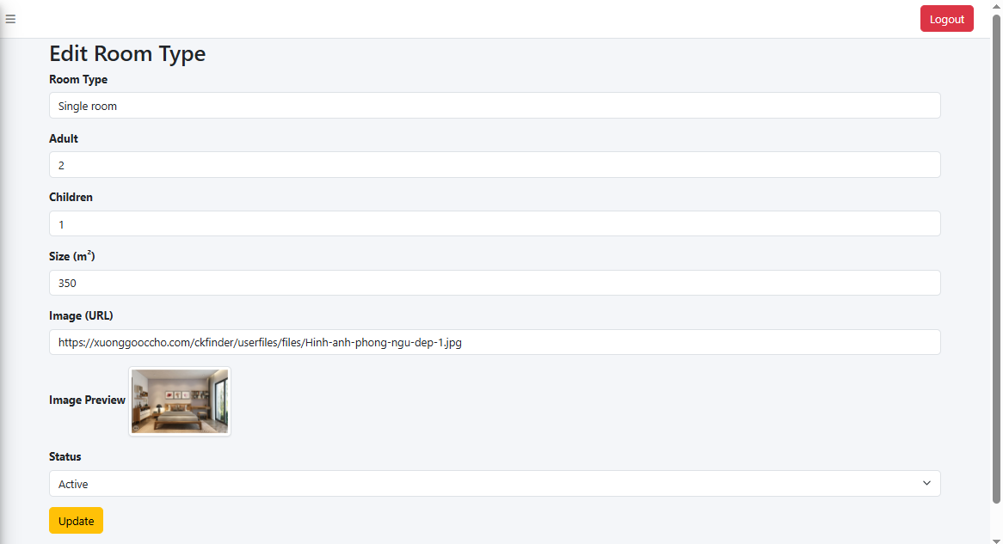

Test Case ID | Mô tả | Hành động | Điều kiện tiên quyết | Kết quả mong đợi | Kết quả thực tế | Kết quả |  |  | Kết quả |  |  | Chú thích
 |  |  |  |  |  | Vòng 1 |  |  | Vòng 2
 |  |  |  |  |  | Trạng thái | Ngày kiểm tra | Người kiểm tra | Trạng thái | Ngày kiểm tra | Người kiểm tra
GUI_SHOW_Edit Category Room
GUI-ECR01 | [Label] - Edit Room Type | Truy cập form chỉnh sửa |  | - Label: Black - Status: enable | - Label: Black - Status: enable | Pass | 02/04/2025 | Bảo
GUI-ECR02 | [Textbox] - Room Type | Kiểm tra field nhập tên |  | -Text color : black -Status : enable" | -Text color : black -Status : enable" | Pass | 02/04/2025 | Bảo
GUI-ECR03 | [Textbox] - Adult | Kiểm tra field số người lớn |  | -Text color : black -Status : enable" | -Text color : black -Status : enable" | Pass | 02/04/2025 | Bảo
GUI-ECR04 | [Textbox] - Children | Kiểm tra field số trẻ em |  | -Text color : black -Status : enable" | -Text color : black -Status : enable" | Pass | 02/04/2025 | Bảo
GUI-ECR05 | [Textbox] - Size | Kiểm tra kích thước phòng |  | -Text color : black -Status : enable" | -Text color : black -Status : enable" | Pass | 02/04/2025 | Bảo
GUI-ECR06 | [Textbox] - Image URL | Kiểm tra link ảnh |  | -Text color : black -Status : enable" | -Text color : black -Status : enable" | Pass | 02/04/2025 | Bảo
GUI-ECR07 | [Image] - Preview | Kiểm tra ảnh preview |  | -Text color : black -Status : enable" | -Text color : black -Status : enable" | Pass | 02/04/2025 | Bảo
GUI-ECR08 | [Dropdown] - Status | Kiểm tra trạng thái |  | Status: enable" | Status: enable" | Pass | 02/04/2025 | Bảo
GUI-ECR09 | [Button] - Update | Kiểm tra nút cập nhật |  | Text: Yelow/Black Status: enable" | Text: Yelow/Black Status: enable" | Pass | 02/04/2025 | Bảo
FUNCTION_Edit Category Room
FUNC-ECR01 | Cập nhật thành công với dữ liệu hợp lệ | Nhập dữ liệu hợp lệ, bấm Update | Đã Đăng nhập admin | Hệ thống cập nhật thông tin, điều hướng về danh sách, hiển thị thông báo OK | Hệ thống cập nhật thông tin, điều hướng về danh sách, hiển thị thông báo OK | Pass | 02/04/2025 | Bảo
FUNC-ECR02 | Cập nhật thất bại khi bỏ trống Room Type | Để trống Room Type, bấm Update | Đã Đăng nhập admin | Hiển thị lỗi “Room Type is required”, không cập nhật | Hiển thị lỗi “Room Type is required”, không cập nhật | Pass | 02/04/2025 | Bảo
FUNC-ECR03 | Cập nhật thất bại khi nhập số âm ở Adult/Children | Nhập -1 cho Adult hoặc Children | Đã Đăng nhập admin | Hiển thị lỗi hợp lệ số dương, không cập nhật | Hiển thị lỗi hợp lệ số dương, không cập nhật | Pass | 02/04/2025 | Bảo
FUNC-ECR04 | Kiểm tra cập nhật hình ảnh | Thay đổi URL hình ảnh, bấm Update | Đã Đăng nhập admin | Ảnh preview thay đổi đúng theo URL mới, dữ liệu cập nhật thành công | Ảnh preview thay đổi đúng theo URL mới, dữ liệu cập nhật thành công | Pass | 02/04/2025 | Bảo
FUNC-ECR05 | Cập nhật trạng thái từ Active sang Inactive | Đổi dropdown Status | Đã Đăng nhập admin | Trạng thái thay đổi và phản ánh ở danh sách loại phòng | Trạng thái thay đổi và phản ánh ở danh sách loại phòng | Pass | 02/04/2025 | Bảo

Create Service
Project Name | XÂY DỰNG WEBSITE QUẢN LÝ ĐẶT PHÒNG KHÁCH SẠN TÍCH HỢP AI GỢI Ý DỊCH VỤ
Module Code | Create Service
 | Hoàn thành | Lỗi | Chưa kiểm tra | Bị chăn | Tổng số trường hợp thử nghiệm
Round 1 | 6 | 0 | 0 | 0 | 6

Round 2 |  | 0 | 0 | 0

Test Case ID | Mô tả | Hành động | Điều kiện tiên quyết | Kết quả mong đợi | Kết quả thực tế | Kết quả |  |  | Kết quả |  |  | Chú thích
 |  |  |  |  |  | Vòng 1 |  |  | Vòng 2
 |  |  |  |  |  | Trạng thái | Ngày kiểm tra | Người kiểm tra | Trạng thái | Ngày kiểm tra | Người kiểm tra
GUI_SHOW_Create Service
GUI-CS01 | [Label] - Tiêu đề form | Truy cập trang tạo dịch vụ | Truy cập trang Create Service | -Label: Black -Status: enable | -Label: Black -Status: enable | Pass | 2025-04-04 | Bảo
GUI-CS02 | [Textbox] - Service Name | Kiểm tra textbox nhập tên | Truy cập trang Create Service | -Text color: Black -Status: enable | -Text color: Black -Status: enable | Pass | 2025-04-04 | Bảo
GUI-CS03 | [Button] - Save | Kiểm tra nút lưu | Truy cập trang Create Service | -Text color: Blue -Status: enable | -Text color: Blue -Status: enable | Pass | 2025-04-04 | Bảo
FUNCTION_Create Service
FUNCTION_QLDV_01 | Thêm dịch vụ mới thành công | Nhập tên dịch vụ hợp lệ và nhấn nút Save | Đã đăng nhập vào admin | Hiển thị thông báo lưu thành công | Hiển thị thông báo lưu thành công | Pass | 2025-04-04 | Bảo
FUNCTION_QLDV_02 | Không cho phép thêm dịch vụ trống | Nhấn Save mà không nhập tên dịch vụ | Đã đăng nhập vào admin | Hiển thị thông báo lỗi yêu cầu nhập " Please fill out thí field " | Hiển thị thông báo lỗi yêu cầu nhập " Please fill out thí field " | Pass | 2025-04-04 | Bảo
FUNCTION_QLDV_03 | Kiểm tra trùng tên dịch vụ | Nhập tên dịch vụ đã tồn tại và nhấn Save | Đã đăng nhập vào admin | Hiển thị thông báo lỗi “Dịch vụ đã tồn tại” hoặc tương tự | Hiển thị thông báo lưu thành công | Failed | 2025-04-04 | Bảo | Failed | 2025-04-08 | Bảo

List Service
Project Name | XÂY DỰNG WEBSITE QUẢN LÝ ĐẶT PHÒNG KHÁCH SẠN TÍCH HỢP AI GỢI Ý DỊCH VỤ
Module Code | List Service
 | Hoàn thành | Lỗi | Chưa kiểm tra | Bị chăn | Tổng số trường hợp thử nghiệm
Round 1 | 10 | 0 | 0 | 0 | 10
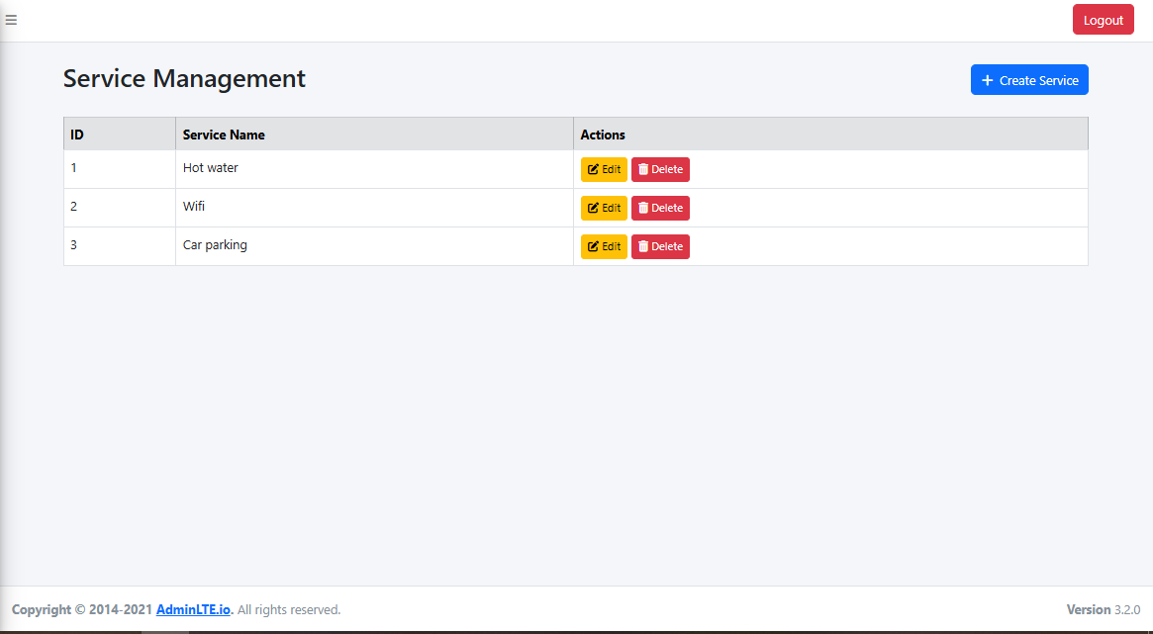
Round 2 |  | 0 | 0 | 0

Test Case ID | Mô tả | Hành động | Điều kiện tiên quyết | Kết quả mong đợi | Kết quả thực tế | Kết quả |  |  | Kết quả |  |  | Chú thích
 |  |  |  |  |  | Vòng 1 |  |  | Vòng 2
 |  |  |  |  |  | Trạng thái | Ngày kiểm tra | Người kiểm tra | Trạng thái | Ngày kiểm tra | Người kiểm tra
GUI_SHOW_List Service
GUI-LS01 | [Label] - Tiêu đề trang | Truy cập trang quản lý dịch vụ |  | Lable: Black Status: enable | Lable: Black Status: enable | Pass | 04/04/2025 | Bảo
GUI-LS02 | [Button] - Create Service | Kiểm tra nút “+ Create Service” |  | Text color: Blue/White Status: enable | Text color: Blue/White Status: enable | Pass | 04/04/2025 | Bảo
GUI-LS03 | [Table] - Danh sách dịch vụ | Quan sát bảng dữ liệu |  | Hiển thị danh sách gồm cột ID, Service Name và Actions | Hiển thị danh sách gồm cột ID, Service Name và Actions | Pass | 04/04/2025 | Bảo
GUI-LS04 | [Button] - Edit | Kiểm tra các nút “Edit” |  | Text color: Yelow/Black Status: enable | Text color: Yelow/Black Status: enable | Pass | 04/04/2025 | Bảo
GUI-LS05 | [Button] - Delete | Kiểm tra các nút “Delete” |  | Text color: Red/white Status: enable | Text color: Red/white Status: enable | Pass | 04/04/2025 | Bảo
FUNCTION_List Service
FUNCTION-LS01 | Danh sách dịch vụ hiển thị đúng dữ liệu | khi vào trang List service thì sẽ hiển thị ra các trường dữ liệu | Đã đăng nhập vào trang admin | Hiển thị đúng danh sách dịch vụ từ hệ thống | Hiển thị đúng danh sách dịch vụ từ hệ thống | Pass | 04/04/2025 | Bảo
FUNCTION-LS03 | Click nút “Edit” chuyển đúng đến form sửa | Click nút “Edit” của 1 dòng | Đã đăng nhập vào trang admin | Điều hướng đến trang Edit Service, dữ liệu được điền sẵn chính xác | Điều hướng đến trang Edit Service, dữ liệu được điền sẵn chính xác | Pass | 04/04/2025 | Bảo
FUNCTION-LS04 | Click nút “Delete” hiện xác nhận xóa | Click nút “Delete” của 1 dòng | Đã đăng nhập vào trang admin | Hiển thị pop-up xác nhận xóa | Hiển thị pop-up xác nhận xóa | Pass | 04/04/2025 | Bảo
FUNCTION-LS05 | Click “+ Create Service” chuyển đúng trang | Click nút “+ Create Service” | Đã đăng nhập vào trang admin | Điều hướng đến trang Create Service | Điều hướng đến trang Create Service | Pass | 04/04/2025 | Bảo

Create Product
Project Name | XÂY DỰNG WEBSITE QUẢN LÝ ĐẶT PHÒNG KHÁCH SẠN TÍCH HỢP AI GỢI Ý DỊCH VỤ
Module Code
 | Hoàn thành | Lỗi | Chưa kiểm tra | Bị chăn | Tổng số trường hợp thử nghiệm
Round 1 | 13 | 0 | 0 | 0 | 13
Round 2 |  | 0 | 0 | 0
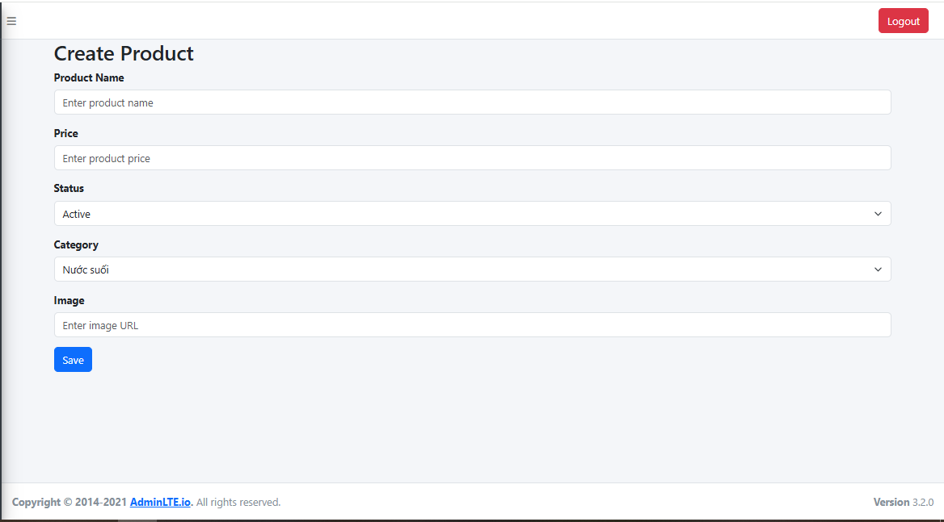

Test Case ID | Mô tả | Hành động | Điều kiện tiên quyết | Kết quả mong đợi | Kết quả thực tế | Kết quả |  |  | Kết quả |  |  | Chú thích
 |  |  |  |  |  | Vòng 1 |  |  | Vòng 2
 |  |  |  |  |  | Trạng thái | Ngày kiểm tra | Người kiểm tra | Trạng thái | Ngày kiểm tra | Người kiểm tra
GUI_SHOW_Create Product
GUI-PROD01 | [Label] – Create Product | Quan sát tiêu đề “Create Product” |  | -Label: Black -Status: enable | -Label: Black -Status: enable | Pass | 05/04/2025 | Bảo
GUI-PROD02 | [Textbox] – Product Name | Quan sát textbox nhập tên sản phẩm |  | -Text color: Black -Status: enable | -Text color: Black -Status: enable | Pass | 05/04/2025 | Bảo
GUI-PROD03 | [Textbox] – Price | Quan sát textbox nhập giá sản phẩm |  | -Text color: Black -Status: enable | -Text color: Black -Status: enable | Pass | 05/04/2025 | Bảo
GUI-PROD04 | [Dropdown] – Status | Quan sát dropdown chọn trạng thái |  | -Status: enable | -Status: enable | Pass | 05/04/2025 | Bảo
GUI-PROD05 | [Textbox] – Category | Quan sát textbox nhập loại sản phẩm |  | -Text color: Black -Status: enable | -Text color: Black -Status: enable | Pass | 05/04/2025 | Bảo
GUI-PROD06 | [Link] – Image | Quan sát textbox nhập link ảnh sản phẩm |  | -Text color: Black -Status: enable | -Text color: Black -Status: enable | Pass | 05/04/2025 | Bảo
GUI-PROD07 | [Button] – Save | Quan sát nút “Save” |  | -Text color: Blue -Status: enable | -Text color: Blue -Status: enable | Pass | 05/04/2025 | Bảo
FUNCTION_Create Product
FUNC_CREATE01 | Tạo sản phẩm hợp lệ | Nhập đầy đủ thông tin và nhấn "Save" | Đã đăng nhập admin | Hệ thống sẽ hiển thị thêm sản phẩm thành công | Hệ thống sẽ hiển thị thêm sản phẩm thành công | Pass | 05/04/2025 | Bảo
FUNC_CREATE02 | Bỏ trống trường “Product Name” | Để trống rồi nhấn “Save” | Đã đăng nhập admin | Hiển thị thông báo lỗi yêu cầu nhập " Please fill out thí field " | Hiển thị thông báo lỗi yêu cầu nhập " Please fill out thí field " | Pass | 05/04/2025 | Bảo
FUNC_CREATE03 | Nhập giá không hợp lệ | Nhập chữ E vào ô Price rồi nhấn "Save" | Đã đăng nhập admin | Hiển thị thông báo lỗi yêu cầu nhập " Please fill out thí field " | Hiển thị thông báo lỗi yêu cầu nhập " Please fill out thí field " | Pass | 05/04/2025 | Bảo
FUNC_CREATE04 | Để trống tất cả trường | Nhấn "Save" mà không điền thông tin | Đã đăng nhập admin | Hiển thị thông báo lỗi yêu cầu nhập " Please fill out thí field " | Hiển thị thông báo lỗi yêu cầu nhập " Please fill out thí field " | Pass | 05/04/2025 | Bảo
FUNC_CREATE05 | Nhập URL ảnh không hợp lệ | Nhập chuỗi không phải URL vào ô Image | Đã đăng nhập admin | Hiển thị lỗi định dạng ảnh (nếu có xác thực), hoặc lưu với ảnh rỗng | Hiển thị lỗi định dạng ảnh (nếu có xác thực), hoặc lưu với ảnh rỗng | Pass | 05/04/2025 | Bảo
FUNC_CREATE06 | Kiểm tra trạng thái “Status” | Chọn “Active” rồi “Save” | Đã đăng nhập admin | Sản phẩm được tạo với trạng thái “Active”, hiển thị đúng trong danh sách hoặc DB | Sản phẩm được tạo với trạng thái “Active”, hiển thị đúng trong danh sách hoặc DB | Pass | 05/04/2025 | Bảo

List Product
Project Name | XÂY DỰNG WEBSITE QUẢN LÝ ĐẶT PHÒNG KHÁCH SẠN TÍCH HỢP AI GỢI Ý DỊCH VỤ
Module Code | List Product
 | Hoàn thành | Lỗi | Chưa kiểm tra | Bị chăn | Tổng số trường hợp thử nghiệm
Round 1 | 11 | 0 | 0 | 0 | 11
Round 2 |  | 0 | 0 | 0
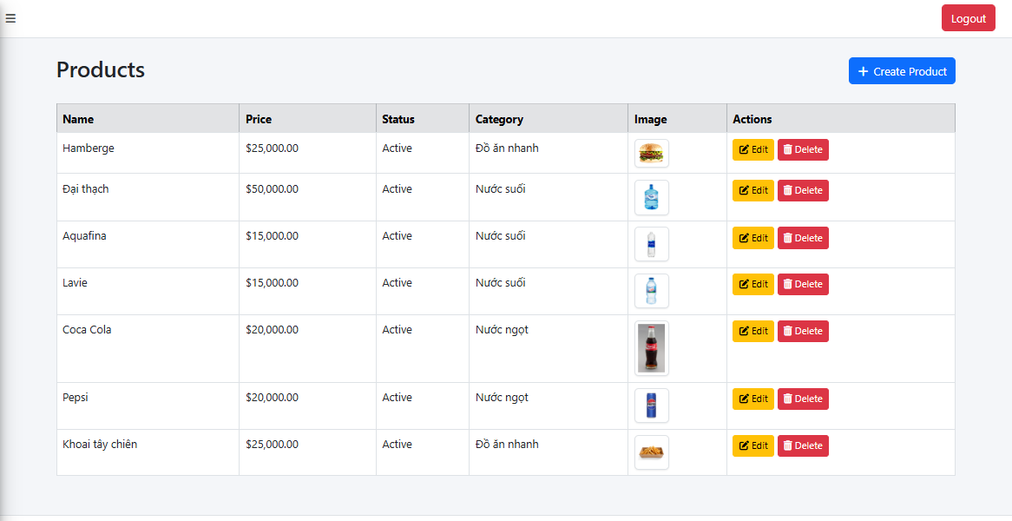

Test Case ID | Mô tả | Hành động | Điều kiện tiên quyết | Kết quả mong đợi | Kết quả thực tế | Kết quả |  |  | Kết quả |  |  | Chú thích
 |  |  |  |  |  | Vòng 1 |  |  | Vòng 2
 |  |  |  |  |  | Trạng thái | Ngày kiểm tra | Người kiểm tra | Trạng thái | Ngày kiểm tra | Người kiểm tra
GUI_SHOW_List Product
GUI-LIST01 | [Label] – Tiêu đề “Products” | Quan sát tiêu đề |  | -Label: Black - Status: enable | - Label: Black - Status: enable | Pass | 05/04/2025 | Bảo
GUI-LIST02 | [Button] – Create Product | Quan sát nút “Create Product” |  | -Label: Blue -Status: enable | - Label: Blue - Status: enable | Pass | 05/04/2025 | Bảo
GUI-LIST03 | [Table] – Danh sách sản phẩm | Quan sát bảng sản phẩm |  | -Label: Black -Status: enable | - Label: Black - Status: enable | Pass | 05/04/2025 | Bảo
GUI-LIST04 | [Icon] – Icon hình ảnh sản phẩm | Quan sát cột ảnh |  | Cột Image hiển thị hình ảnh đại diện sản phẩm | Cột Image hiển thị hình ảnh đại diện sản phẩm | Pass | 05/04/2025 | Bảo
GUI-LIST05 | [Button] – Edit | Quan sát nút “Edit” trên từng hàng |  | -Textcolor: Yewlow -Status: enable | -Textcolor: Yewlow -Status: enable | Pass | 05/04/2025 | Bảo
GUI-LIST06 | [Button] – Delete | Quan sát nút “Delete” trên từng hàng |  | -Textcolor: Red -Status: enable | -Textcolor: Red -Status: enable | Pass | 05/04/2025 | Bảo
FUNCTION_List Product
FUNCTION-LS01 | Danh sách dịch vụ hiển thị đúng dữ liệu | Khi vào trang danh sách sản phẩm sẽ hiển thị ra các trường dữ liệu | đã đăng nhập vào trang admin | Hiển thị đúng danh sách dịch vụ từ hệ thống | Hiển thị đúng danh sách dịch vụ từ hệ thống | Pass | 05/04/2025 | Bảo
FUNCTION-LS03 | Click nút “Edit” chuyển đúng đến form sửa | Click nút “Edit” của 1 dòng | đã đăng nhập vào trang admin | Điều hướng đến trang Edit Service, dữ liệu được điền sẵn chính xác | Điều hướng đến trang Edit Service, dữ liệu được điền sẵn chính xác | Pass | 05/04/2025 | Bảo
FUNCTION-LS04 | Click nút “Delete” hiện xác nhận xóa | Click nút “Delete” của 1 dòng | đã đăng nhập vào trang admin | Hiển thị pop-up xác nhận xóa | Hiển thị pop-up xác nhận xóa | Pass | 05/04/2025 | Bảo
FUNCTION-LS05 | Click “+ Create Service” chuyển đúng trang | Click nút “+ Create Service” | đã đăng nhập vào trang admin | Điều hướng đến trang Create Service | Điều hướng đến trang Create Service | Pass | 05/04/2025 | Bảo

Edit Product
Project Name | XÂY DỰNG WEBSITE QUẢN LÝ ĐẶT PHÒNG KHÁCH SẠN TÍCH HỢP AI GỢI Ý DỊCH VỤ
Module Code | Edit Product
 | Hoàn thành | Lỗi | Chưa kiểm tra | Bị chăn | Tổng số trường hợp thử nghiệm
Round 1 | 13 | 0 | 0 | 0 | 13
Round 2 |  | 0 | 0 | 0
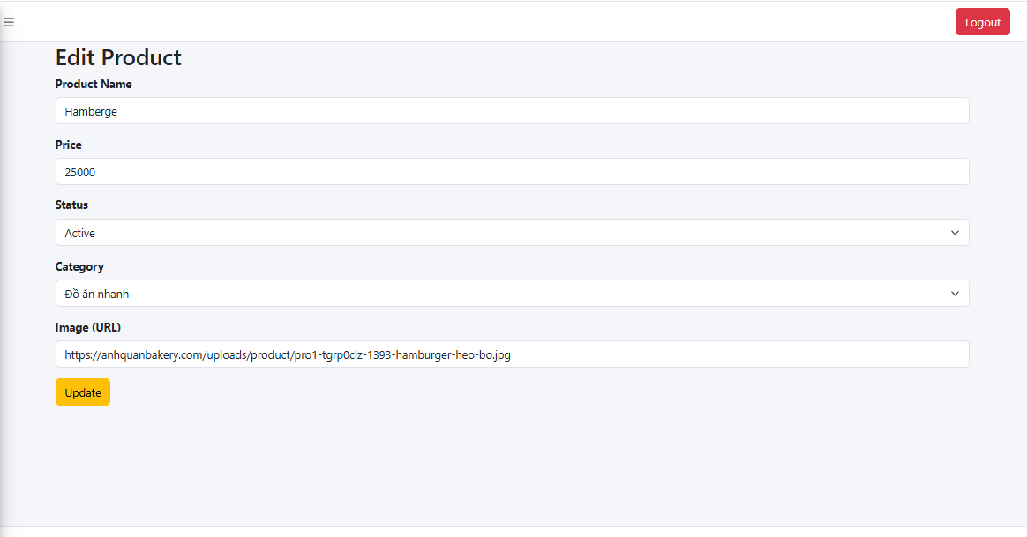

Test Case ID | Mô tả | Hành động | Điều kiện tiên quyết | Kết quả mong đợi | Kết quả thực tế | Kết quả |  |  | Kết quả |  |  | Chú thích
 |  |  |  |  |  | Vòng 1 |  |  | Vòng 2
 |  |  |  |  |  | Trạng thái | Ngày kiểm tra | Người kiểm tra | Trạng thái | Ngày kiểm tra | Người kiểm tra
GUI_SHOW_Edit Product
GUI-EDIT01 | [Label] – Tiêu đề “Edit Product” |  |  | -Label: Black -Status: enable | -Label: Black -Status: enable | Pass | 05/04/2025 | Bảo
GUI-EDIT02 | [Textbox] – Product Name |  |  | -Text color: Black -Status: enable | -Text color: Black -Status: enable | Pass | 05/04/2025 | Bảo
GUI-EDIT03 | [Textbox] – Price |  |  | -Text color: Black -Status: enable | -Text color: Black -Status: enable | Pass | 05/04/2025 | Bảo
GUI-EDIT04 | [Dropdown] – Status |  |  | Dropdown hiển thị “Active” hoặc “Inactive” tương ứng với dữ liệu | Dropdown hiển thị “Active” hoặc “Inactive” tương ứng với dữ liệu | Pass | 05/04/2025 | Bảo
GUI-EDIT05 | [Dropdown] – Category |  |  | - Dropdown hiển thị đúng loại hiện tại, - Status: enable | - Dropdown hiển thị đúng loại hiện tại, - Status: enable | Pass | 05/04/2025 | Bảo
GUI-EDIT06 | [Textbox] – Image URL |  |  | -Text color: Black -Status: enable | -Text color: Black -Status: enable | Pass | 05/04/2025 | Bảo
GUI-EDIT07 | [Button] – Update |  |  | -Text color: Yelow -Status: enable | -Text color: Yelow -Status: enable | Pass | 05/04/2025 | Bảo
FUNCTION_Edit Product
FUNC-EDIT01 | Truy cập trang chỉnh sửa | Click “Edit” trên danh sách sản phẩm | Truy cập trang Edit Product | Điều hướng đến form cập nhật đúng sản phẩm | Điều hướng đến form cập nhật đúng sản phẩm | Pass | 05/04/2025 | Bảo
FUNC-EDIT02 | Cập nhật tên sản phẩm | Sửa tên và click “Update” | Truy cập trang Edit Product | Tên sản phẩm được cập nhật trong danh sách | Tên sản phẩm được cập nhật trong danh sách | Pass | 05/04/2025 | Bảo
FUNC-EDIT03 | Cập nhật giá sản phẩm | Sửa giá và click “Update” | Truy cập trang Edit Product | Giá sản phẩm được cập nhật trong danh sách | Giá sản phẩm được cập nhật trong danh sách | Pass | 05/04/2025 | Bảo
FUNC-EDIT04 | Cập nhật trạng thái | Chuyển “Active” ↔ “Inactive” và lưu | Truy cập trang Edit Product | Trạng thái mới hiển thị đúng trong danh sách | Trạng thái mới hiển thị đúng trong danh sách | Pass | 05/04/2025 | Bảo
FUNC-EDIT05 | Cập nhật category | Đổi loại sản phẩm rồi click “Update” | Truy cập trang Edit Product | Category được thay đổi đúng theo thông tin nhập | Category được thay đổi đúng theo thông tin nhập | Pass | 05/04/2025 | Bảo
FUNC-EDIT06 | Cập nhật ảnh sản phẩm | Thay đổi URL ảnh rồi click “Update” | Truy cập trang Edit Product | Cột ảnh trong danh sách hiển thị ảnh mới | Cột ảnh trong danh sách hiển thị ảnh mới | Pass | 05/04/2025 | Bảo

Delete Product
Project Name | XÂY DỰNG WEBSITE QUẢN LÝ ĐẶT PHÒNG KHÁCH SẠN TÍCH HỢP AI GỢI Ý DỊCH VỤ
Module Code | Delete Product
 | Hoàn thành | Lỗi | Chưa kiểm tra | Bị chăn | Tổng số trường hợp thử nghiệm
Round 1 | 11 | 0 | 0 | 0 | 11
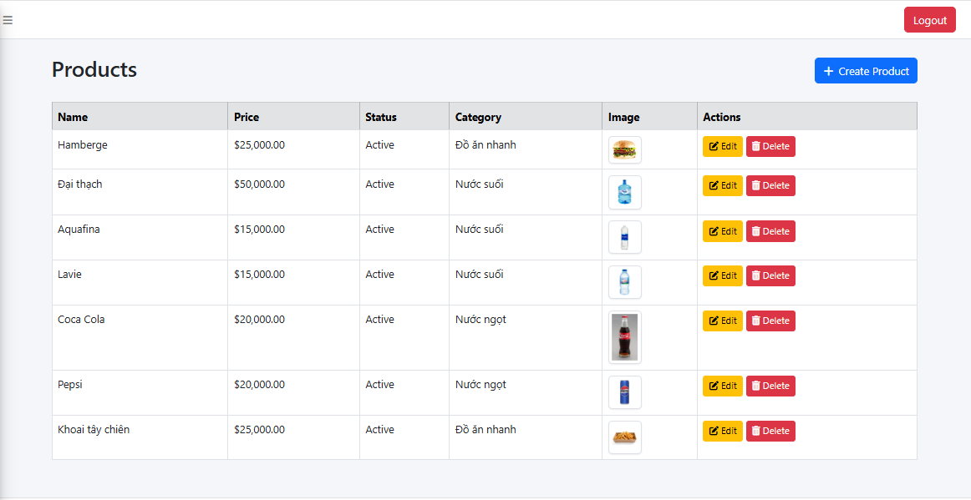
Round 2 |  | 0 | 0 | 0

Test Case ID | Mô tả | Hành động | Điều kiện tiên quyết | Kết quả mong đợi | Kết quả thực tế | Kết quả |  |  | Kết quả |  |  | Chú thích
 |  |  |  |  |  | Vòng 1 |  |  | Vòng 2
 |  |  |  |  |  | Trạng thái | Ngày kiểm tra | Người kiểm tra | Trạng thái | Ngày kiểm tra | Người kiểm tra
GUI_SHOW_Delete Product
GUI-DELETE01 | [Label] – Products |  |  | -Label: Black -Status: enable | -Label: Black -Status: enable | Pass | 06/04/2025 | Bảo
 | [Button] – Create Products |  |  | -Text color: Blue -Status: enable | -Text color: Blue -Status: enable | Pass | 06/05/2025 | Bảo
GUI-DELETE02 | [Table] – Danh sách sản phẩm |  |  | Hiển thị danh sách gồm cột ID, Service Name và Actions | Hiển thị danh sách gồm cột ID, Service Name và Actions | Pass | 06/06/2025 | Bảo
GUI-DELETE03 | [Button] – Edit |  |  | -Text color: Yelow -Status: enable | -Text color: Yelow -Status: enable | Pass | 06/04/2025 | Bảo
GUI-DELETE05 | [Button] – Delete |  |  | -Text color: Red -Status: enable | -Text color: Red -Status: enable | Pass | 06/04/2025 | Bảo
FUNCTION_Delete Product
FUNC-DELETE01 | Xóa một sản phẩm khỏi danh sách | Click nút Delete dòng đầu tiên | đã đăng nhập vào trang admin | Sản phẩm bị xóa biến mất khỏi danh sách | Sản phẩm bị xóa biến mất khỏi danh sách | Pass | 06/04/2025 | Bảo
FUNC-DELETE02 | Hiển thị xác nhận trước khi xóa | Click Delete | đã đăng nhập vào trang admin | Popup xác nhận hiển thị: “Are you sure you want to delete this product?” | Popup xác nhận hiển thị: “Are you sure you want to delete this product?” | Pass | 06/04/2025 | Bảo
FUNC-DELETE03 | Hủy thao tác xóa | Click Delete → Cancel | đã đăng nhập vào trang admin | Không có gì bị thay đổi, danh sách giữ nguyên | Không có gì bị thay đổi, danh sách giữ nguyên | Pass | 06/04/2025 | Bảo
FUNC-DELETE04 | Xóa sản phẩm có hình ảnh | Click Delete sản phẩm có ảnh | đã đăng nhập vào trang admin | Sản phẩm bị xóa hoàn toàn khỏi danh sách, hình ảnh cũng không hiển thị nữa | Sản phẩm bị xóa hoàn toàn khỏi danh sách, hình ảnh cũng không hiển thị nữa | Pass | 06/04/2025 | Bảo
FUNC-DELETE05 | Xóa nhiều sản phẩm liên tiếp | Click Delete nhiều sản phẩm | đã đăng nhập vào trang admin | Các sản phẩm được xóa lần lượt, không còn hiển thị | Các sản phẩm được xóa lần lượt, không còn hiển thị | Pass | 06/04/2025 | Bảo
FUNC-DELETE06 | Kiểm tra cập nhật dữ liệu sau khi xóa | Xóa sản phẩm → reload trang | đã đăng nhập vào trang admin | Dữ liệu sau reload không còn hiển thị sản phẩm đã xóa | Dữ liệu sau reload không còn hiển thị sản phẩm đã xóa | Pass | 06/04/2025 | Bảo

Create Category product
Project Name | XÂY DỰNG WEBSITE QUẢN LÝ ĐẶT PHÒNG KHÁCH SẠN TÍCH HỢP AI GỢI Ý DỊCH VỤ
Module Code
 | Hoàn thành | Lỗi | Chưa kiểm tra | Bị chăn | Tổng số trường hợp thử nghiệm
Round 1 | 10 | 0 | 0 | 0 | 10
Round 2 |  | 0 | 0 | 0
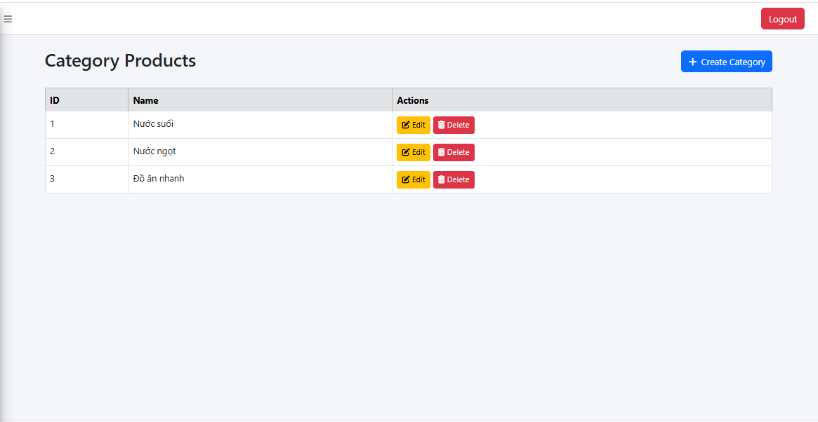

Test Case ID | Mô tả | Hành động | Điều kiện tiên quyết | Kết quả mong đợi | Kết quả thực tế | Kết quả |  |  | Kết quả |  |  | Chú thích
 |  |  |  |  |  | Vòng 1 |  |  | Vòng 2
 |  |  |  |  |  | Trạng thái | Ngày kiểm tra | Người kiểm tra | Trạng thái | Ngày kiểm tra | Người kiểm tra
GUI_SHOW_Create Category product
GUI-CCP01 | [Button] – Create Category |  |  | -Button: Blue -Status: enable | -Button: Blue -Status: enable | Pass | 06/04/2025 | Bảo
GUI-CCP02 | [Label] – Category Prodcuts |  |  | -Text color: Black -Status: enable | -Text color: Black -Status: enable | Pass | 06/04/2025 | Bảo
GUI-CCP03 | [Label] – ID |  |  | -Text color: Black -Status: enable | -Text color: Black -Status: enable | Pass | 06/04/2025 | Bảo
GUI-CCP04 | [Label] – Name |  |  | -Text color: Black -Status: enable | -Text color: Black -Status: enable | Pass | 06/04/2025 | Bảo
GUI-CCP05 | [Label] – Adress |  |  | -Text color: Black -Status: enable | -Text color: Black -Status: enable | Pass | 06/04/2025 | Bảo
GUI-CCP06 | [Button] – Edit |  |  | Text color: Yelow Status: enable | Text color: Yelow Status: enable | Pass | 06/04/2025 | Bảo
GUI-CCP07 | [Button] – Delete |  |  | Text color: Red Status: enable | Text color: Red Status: enable | Pass | 06/04/2025 | Bảo
FUNCTION_Create Category product
FUNC-CCP01 | Danh sách danh mục có dữ liệu | Truy cập trang Category Product | Đã đăng nhập trang admin | Hiển thị đầy đủ danh sách Category với các cột: ID, Name, Action | Hiển thị đầy đủ danh sách Category với các cột: ID, Name, Action | Pass | 06/04/2025 | Bảo
FUNC-CCP02 | Danh sách hiển thị đúng dữ liệu | So sánh dữ liệu hiển thị và DB | Đã đăng nhập trang admin | Danh mục trong bảng giống dữ liệu trong database | Danh mục trong bảng giống dữ liệu trong database | Pass | 06/04/2025 | Bảo
FUNC-CCP03 | Hiển thị đúng số lượng bản ghi | Kiểm tra tổng số danh mục hiển thị | Đã đăng nhập trang admin | Số dòng hiển thị đúng với DB hoặc được phân trang | Số dòng hiển thị đúng với DB hoặc được phân trang | Pass | 06/04/2025 | Bảo

List Category product
Project Name | XÂY DỰNG WEBSITE QUẢN LÝ ĐẶT PHÒNG KHÁCH SẠN TÍCH HỢP AI GỢI Ý DỊCH VỤ
Module Code | List Category product
 | Hoàn thành | Lỗi | Chưa kiểm tra | Bị chăn | Tổng số trường hợp thử nghiệm
Round 1 | 8 | 0 | 0 | 0 | 8
Round 2 |  | 0 | 0 | 0
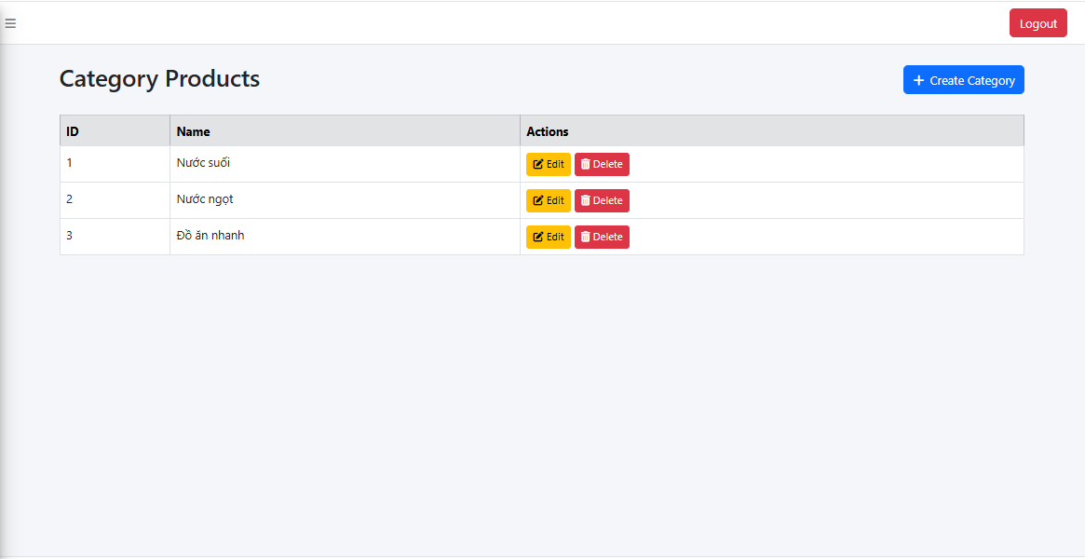

Test Case ID | Mô tả | Hành động | Điều kiện tiên quyết | Kết quả mong đợi | Kết quả thực tế | Kết quả |  |  | Kết quả |  |  | Chú thích
 |  |  |  |  |  | Vòng 1 |  |  | Vòng 2
 |  |  |  |  |  | Trạng thái | Ngày kiểm tra | Người kiểm tra | Trạng thái | Ngày kiểm tra | Người kiểm tra
GUI_SHOW_List Category product
GUI-LCP01 | [Label] – Category Products | Quan sát tiêu đề |  | - Label: Black - Status: enable | - Label: Black - Status: enable | Pass | 07/04/2025 | Bảo
GUI-LCP02 | [Button] – Create Category | Quan sát nút “Create Product” |  | - Text color: black - Status: enable | - Text color: black - Status: enable | Pass | 07/04/2025 | Bảo
GUI-LCP03 | [Table] – Danh sách sản phẩm | Quan sát bảng sản phẩm |  | -Label: Black -Status: enable | -Label: Black -Status: enable | Pass | 07/04/2025 | Bảo
GUI-LCP04 | [Button] – Edit | Quan sát nút “Edit” trên từng hàng |  | - Text color: Yelow - Status: enable | - Text color: Yelow - Status: enable | Pass | 07/04/2025 | Bảo
GUI-LCP05 | [Button] – Delete | Quan sát nút “Delete” trên từng hàng |  | - Text color: Red - Status: enable | - Text color: Red - Status: enable | Pass | 07/04/2025 | Bảo
FUNCTION_List Category product
FUNC-LCP01 | Hiển thị danh sách danh mục |  |  | Danh sách danh mục hiển thị đầy đủ với các thông tin | Danh sách danh mục hiển thị đầy đủ với các thông tin | Pass | 07/04/2025 | Bảo
FUNC-LCP02 | Hiển thị đúng dữ liệu danh mục |  |  | Hiển thị thông báo: "Không có dữ liệu" | Hiển thị thông báo: "Không có dữ liệu" | Pass | 07/05/2025 | Bảo
FUNC-LCP03 | Hiển thị số lượng bản ghi chính xác |  |  | Số bản ghi hiển thị đúng với số lượng thực tế trong CSDL hoặc phân trang hợp lý | Số bản ghi hiển thị đúng với số lượng thực tế trong CSDL hoặc phân trang hợp lý | Pass | 07/06/2025 | Bảo

List rate
Project Name | XÂY DỰNG WEBSITE QUẢN LÝ ĐẶT PHÒNG KHÁCH SẠN TÍCH HỢP AI GỢI Ý DỊCH VỤ
Module Code
 | Hoàn thành | Lỗi | Chưa kiểm tra | Bị chăn | Tổng số trường hợp thử nghiệm
Round 1 | 5 | 0 | 0 | 0 | 5
Round 2 |  | 0 | 0 | 0
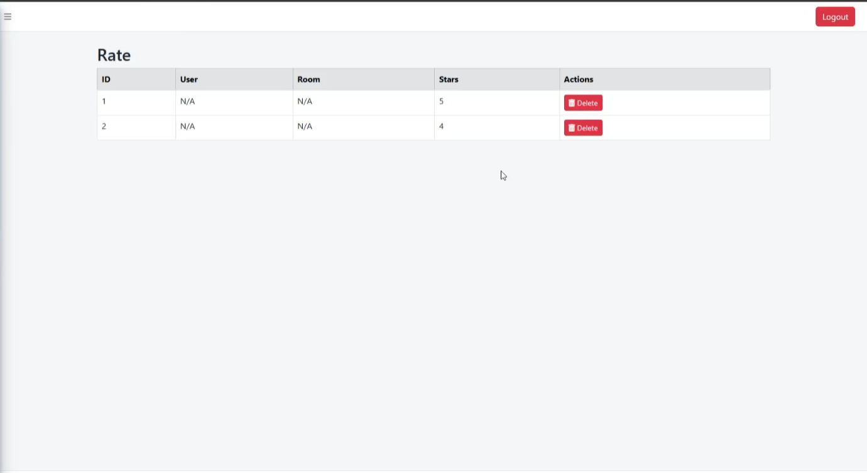

Test Case ID | Mô tả | Hành động | Điều kiện tiên quyết | Kết quả mong đợi | Kết quả thực tế | Kết quả |  |  | Kết quả |  |  | Chú thích
 |  |  |  |  |  | Vòng 1 |  |  | Vòng 2
 |  |  |  |  |  | Trạng thái | Ngày kiểm tra | Người kiểm tra | Trạng thái | Ngày kiểm tra | Người kiểm tra
GUI_SHOW_List rate
GUI-RATE01 | [Label] - Rate |  |  | -Label: Black -Status: enable | -Label: Black -Status: enable | Pass | 07/04/2025 | Bảo
GUI-RATE02 | [Table] – Danh sách sản phẩm |  |  | Bảng danh sách hiển thị đầy đủ các cột: ID, Name, Price, Status, Category, More Services, Actions | Bảng danh sách hiển thị đầy đủ các cột: ID, Name, Price, Status, Category, More Services, Actions | Pass | 07/04/2025 | Bảo
GUI-RATE03 | [Button] – Delete |  |  | -Text color: Red -Status: enable | -Text color: Red -Status: enable | Pass | 07/04/2025 | Bảo
FUNCTION_List rate
FUNC-RATE01 | Hiển thị danh sách danh mục | vào trang danh sách đánh giá sẽ hiển thị ra các thông tin đánh giá của User | Đã đăng nhập Admin | Hiển thị các trường dữ liệu đầy đủ ở trang admin | Hiển thị các trường dữ liệu đầy đủ ở trang admin | Pass | 07/04/2025 | Bảo
FUNC-RATE02 | Nút "Delete" | Nhấn Delete → Nhấn “Cancel” | Đã đăng nhập Admin | Điều hướng đúng đến trang xác nhận xóa đánh giá | Điều hướng đúng đến trang xác nhận xóa đánh giá | Pass | 07/04/2025 | Bảo

